A本底功耗
场景描述
场景描述 | 最小系统在不同配置(时钟、开关DDR等)下的功耗 |  | SDK版本 | AC792N_SDK_RELEASE_V2.2.4_2025-05-21
测试环境 | AC7926AF顶板V1.1(拆除外挂DCDC3.3V和DVDD，WFVDD33接IOVDD) + V1.21底板 |  | 测试时间 | 2025.06.17
测试工程 | demo_hello |  | 测试仪器 | EKA1080P
- | - |  | - | -

测试 | demo_hello工程默认配置的功耗-无ddr |  | 测试 | demo_hello工程默认配置的功耗-开ddr
系统时钟 | 192M | 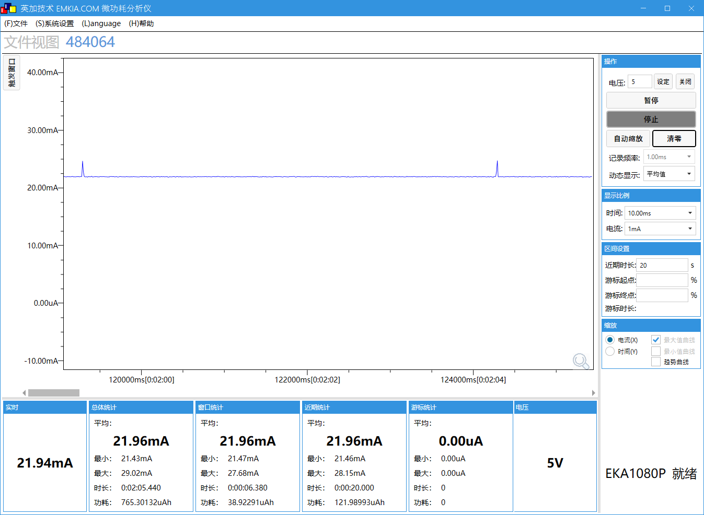 | 系统时钟 | 192M | 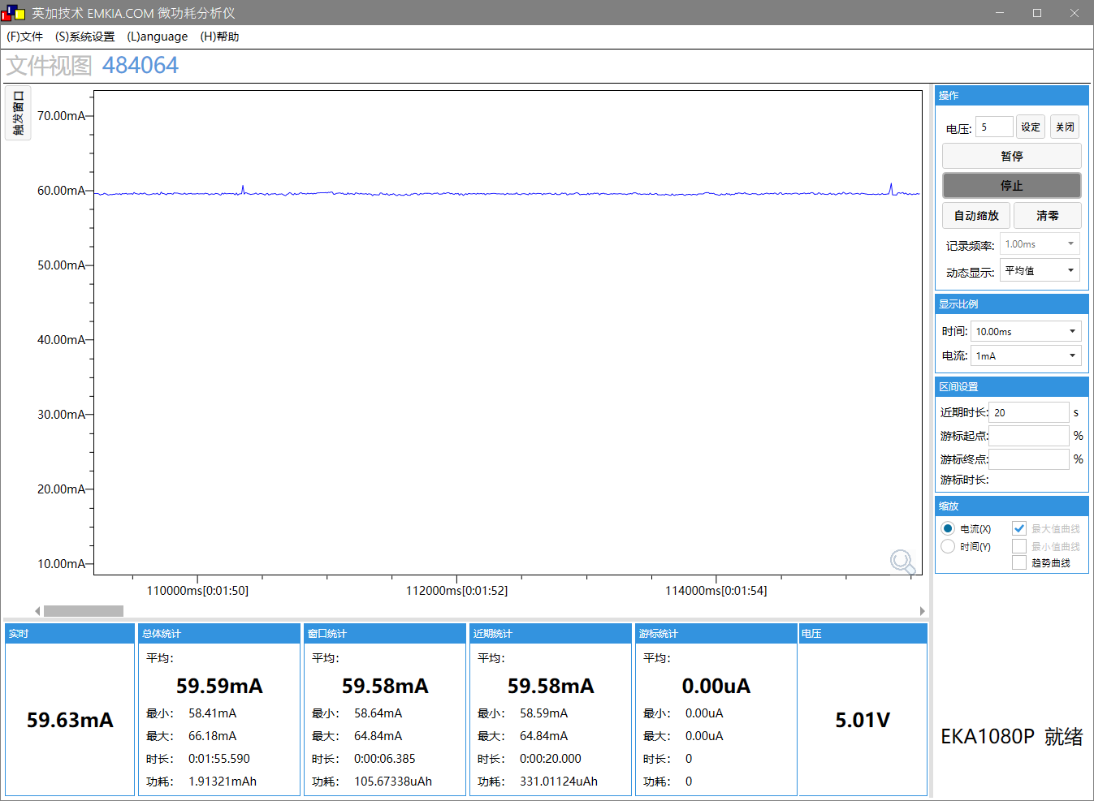
SFC频率 | 48M |  | SFC频率 | 48M
HSB频率 | 96M |  | HSB频率 | 96M
LSB频率 | 48M |  | LSB频率 | 48M
SDRAM频率 | NO SDRAM |  | SDRAM频率 | 200M
VDDIO档位 | 3.3V |  | VDDIO档位 | 3.3V
DCVDD档位 | DCDC_1.4V |  | DCVDD档位 | DCDC_1.4V
DVDD档位 | 1.2V |  | DVDD档位 | 1.2V
工作状态 | 正常运行状态 |  | 工作状态 | 正常运行状态
工作电压(V) | 5 |  | 工作电压(V) | 5
IDLE0 CPU剩余率(%) | 99.9 |  | IDLE0 CPU剩余率(%) | 99.9
IDLE1 CPU剩余率(%) | 98.8 |  | IDLE1 CPU剩余率(%) | 98.8
tools | A-1 |  | tools | A-2
VBAT电流(mA) MIN/AVG/MAX | 21.5/22/29 |  | VBAT电流(mA) MIN/AVG/MAX | 58.4/59.6/66

测试 | demo_hello工程DCVDD改用LDO模式的功耗(工程默认DCDC模式) |  | 测试
系统时钟 | 192M |  | 系统时钟
SFC频率 | 48M |  | SFC频率
HSB频率 | 96M |  | HSB频率
LSB频率 | 48M |  | LSB频率
SDRAM频率 | NO SDRAM |  | SDRAM频率
VDDIO档位 | 3.3V |  | VDDIO档位
DCVDD档位 | LDO_1.4V |  | DCVDD档位
DVDD档位 | 1.2V |  | DVDD档位
工作状态 | 正常运行状态 |  | 工作状态
工作电压(V) | 5 |  | 工作电压(V)
IDLE0 CPU剩余率(%) | 99.9 |  | IDLE0 CPU剩余率(%)
IDLE1 CPU剩余率(%) | 98.8 |  | IDLE1 CPU剩余率(%)
tools | A-3 |  | tools | A-4
VBAT电流(mA) MIN/AVG/MAX | 52.4/53.8/71.7 |  | VBAT电流(mA) MIN/AVG/MAX

测试 | demo_hello工程抬高时钟(时钟配置与wifi_camera一致) |  | 测试 | demo_hello工程抬高时钟+开ddr(与wifi_camera一致)
系统时钟 | 360M | 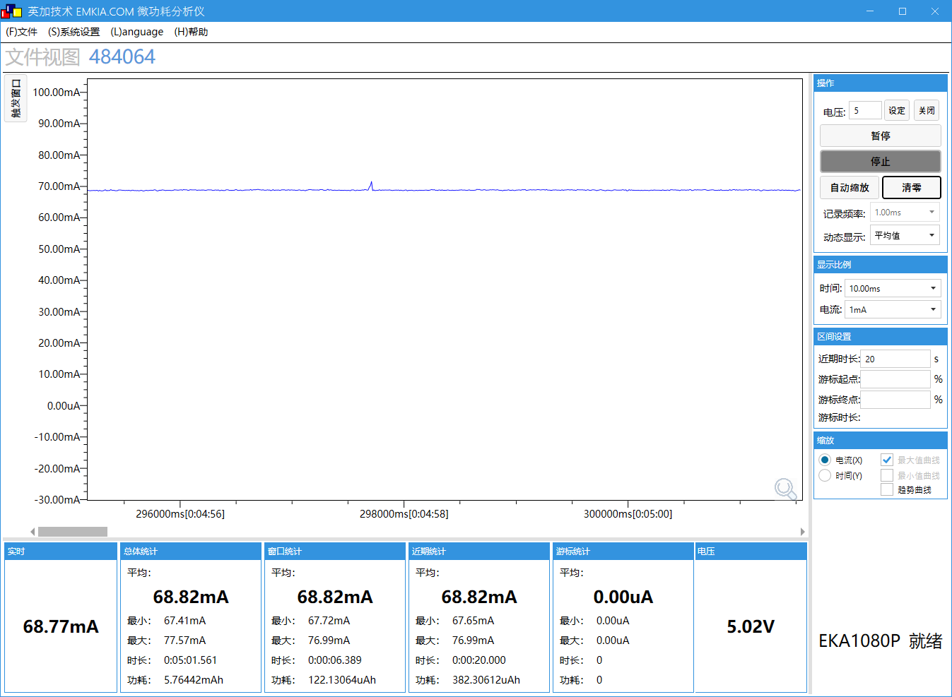  | 系统时钟 | 360M
SFC频率 | 96M |  | SFC频率 | 96M
HSB频率 | 180M |  | HSB频率 | 180M
LSB频率 | 48M |  | LSB频率 | 48M
SDRAM频率 | NO SDRAM |  | SDRAM频率 | 250M
VDDIO档位 | 3.3V |  | VDDIO档位 | 3.3V
DCVDD档位 | DCDC_1.4V |  | DCVDD档位 | DCDC_1.4V
DVDD档位 | 1.32V |  | DVDD档位 | 1.32V
工作状态 | 正常运行状态 |  | 工作状态 | 正常运行状态
工作电压(V) | 5 |  | 工作电压(V) | 5
IDLE0 CPU剩余率(%) | 99.9 |  | IDLE0 CPU剩余率(%) | 99.9
IDLE1 CPU剩余率(%) | 99.3 |  | IDLE1 CPU剩余率(%) | 99.3
tools | A-5 |  | tools | A-6
VBAT电流(mA) MIN/AVG/MAX | 29.5/30.6/41.7 |  | VBAT电流(mA) MIN/AVG/MAX | 67.4/68.8/77.6

测试 | demo_hello工程单核跑满的功耗(开2个核，其中一个核跑满) |  | 测试 | demo_hello工程双核核跑满的功耗
系统时钟 | 192M |  | 系统时钟 | 192M | 
SFC频率 | 48M |  | SFC频率 | 48M
HSB频率 | 96M |  | HSB频率 | 96M
LSB频率 | 48M |  | LSB频率 | 48M
SDRAM频率 | NO SDRAM |  | SDRAM频率 | NO SDRAM
VDDIO档位 | 3.3V |  | VDDIO档位 | 3.3V
DCVDD档位 | DCDC_1.4V |  | DCVDD档位 | DCDC_1.4V
DVDD档位 | 1.2V |  | DVDD档位 | 1.2V
工作状态 | 正常运行状态 |  | 工作状态 | 正常运行状态
工作电压(V) | 5 |  | 工作电压(V) | 5
IDLE0 CPU剩余率(%) | 98.9 |  | IDLE0 CPU剩余率(%) | 0
IDLE1 CPU剩余率(%) | 1 |  | IDLE1 CPU剩余率(%) | 0
tools | A-7 |  | tools | A-8
VBAT电流(mA) MIN/AVG/MAX | 24.4/25/33.9 |  | VBAT电流(mA) MIN/AVG/MAX | 27.3/28.3/29.7

B低功耗电流测试
场景描述
场景描述 | 低功耗状态功耗测试(soff、pdown) |  | SDK版本 | AC792N_SDK_RELEASE_V2.2.4_2025-05-21
测试环境 | AC7926AF顶板V1.1(拆除外挂DCDC3.3V和DVDD，WFVDD33接IOVDD) + V1.21底板 |  | 测试时间 | 2025.06.17
测试工程 | demo_hello |  | 测试仪器 | EKA1080P
- | - |  | - | -

测试 | soff功耗-关RTC |  | 测试 | soff功耗-开RTC(RTC由IOVDD供电)
系统时钟 |  | 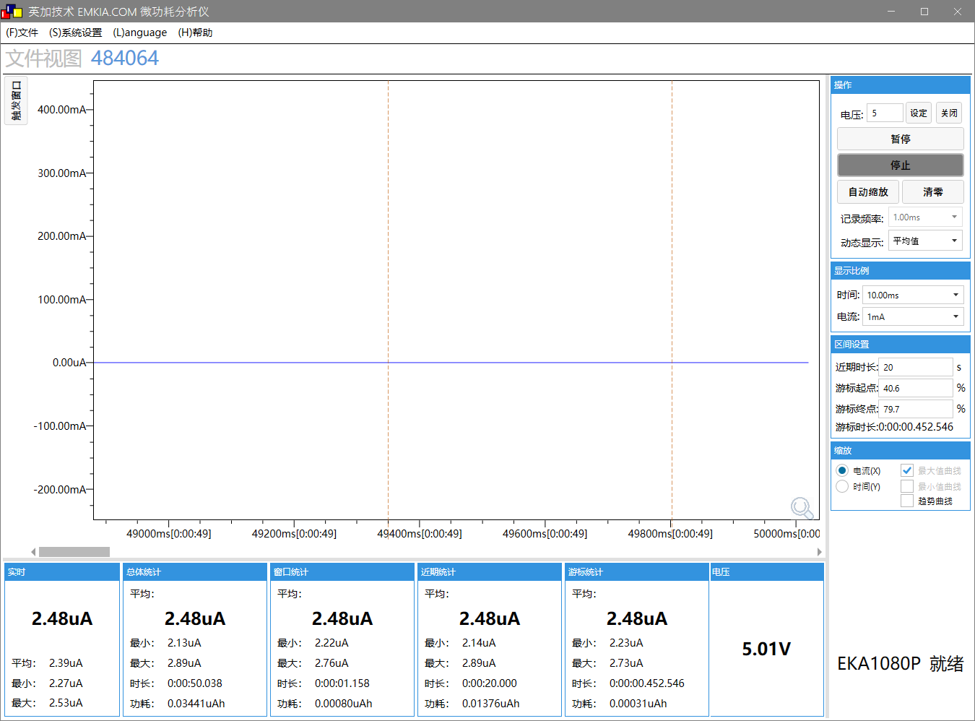 | 系统时钟 |  | 
SFC频率 |  |  | SFC频率
HSB频率 |  |  | HSB频率
LSB频率 |  |  | LSB频率
SDRAM频率 |  |  | SDRAM频率
VDDIO档位 |  |  | VDDIO档位
DCVDD档位 |  |  | DCVDD档位
DVDD档位 |  |  | DVDD档位
工作状态 | soff |  | 工作状态 | soff
工作电压(V) | 5 |  | 工作电压(V) | 5
IDLE0 CPU剩余率(%) |  |  | IDLE0 CPU剩余率(%)
IDLE1 CPU剩余率(%) |  |  | IDLE1 CPU剩余率(%)
tools | B-1 |  | tools | B-2
VBAT电流 AVG | 2.5uA |  | VBAT电流 AVG | 3.8

测试 | pdown功耗-关ddr |  | 测试 | pdown功耗-开ddr(ddr进低功耗)
系统时钟 |  | 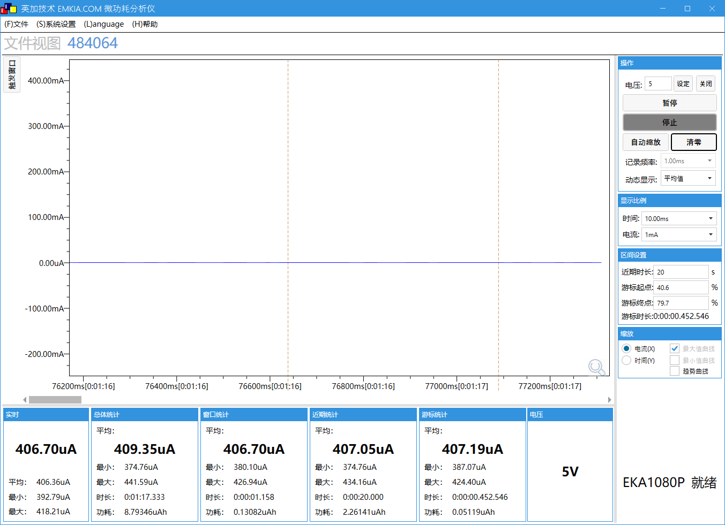 | 系统时钟 |  | 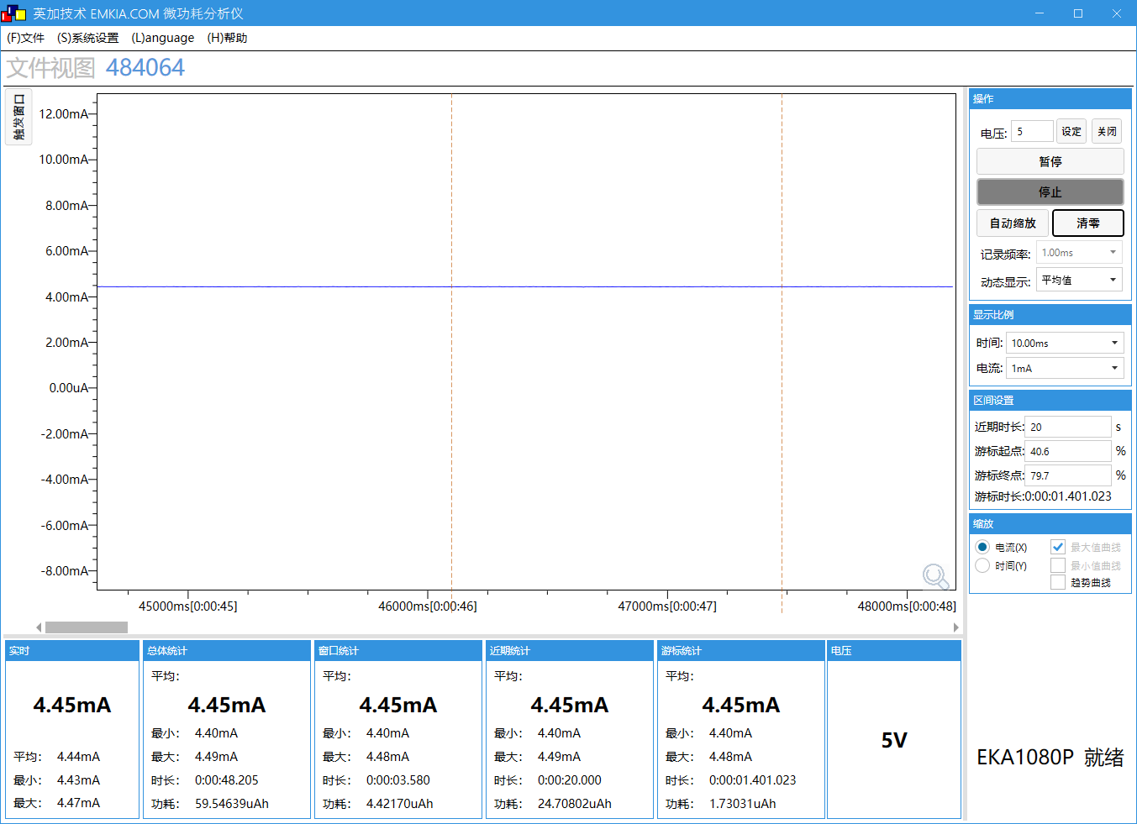
SFC频率 |  |  | SFC频率
HSB频率 |  |  | HSB频率
LSB频率 |  |  | LSB频率
SDRAM频率 |  |  | SDRAM频率
VDDIO档位 |  |  | VDDIO档位
DCVDD档位 |  |  | DCVDD档位
DVDD档位 |  |  | DVDD档位
工作状态 | pdown |  | 工作状态 | pdown
工作电压(V) | 5 |  | 工作电压(V) | 5
IDLE0 CPU剩余率(%) |  |  | IDLE0 CPU剩余率(%)
IDLE1 CPU剩余率(%) |  |  | IDLE1 CPU剩余率(%)
tools | B-3 |  | tools | B-4
VBAT电流 AVG | 409uA |  | VBAT电流 AVG | 4.45mA

测试 | pdown功耗-关ddr并keep晶振(未优化pdown功耗) |  | 测试 | pdown功耗-开ddr并keep晶振(未优化pdown功耗)
系统时钟 |  | 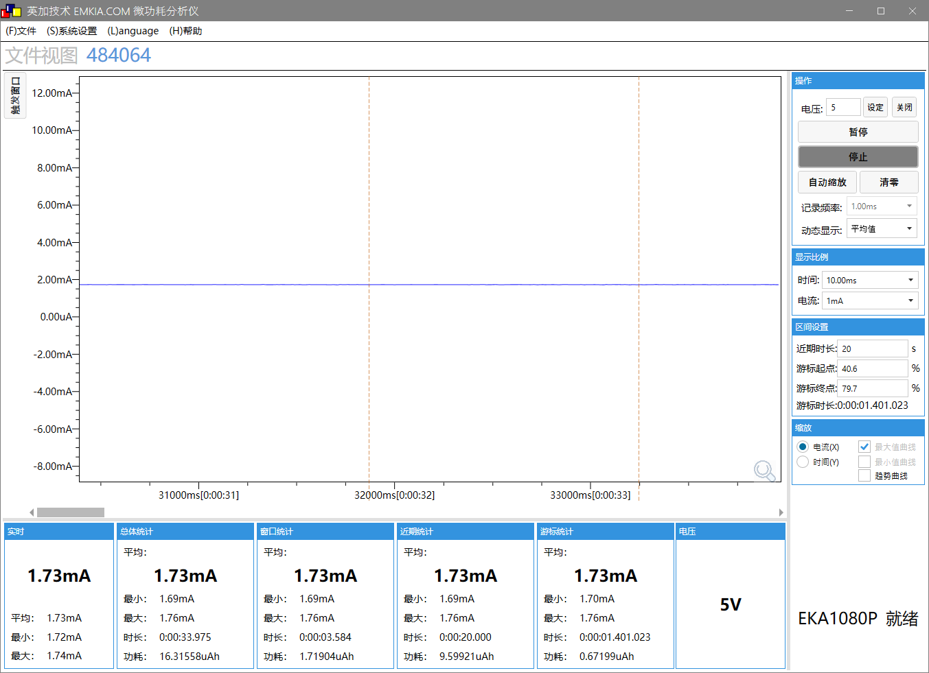 | 系统时钟 |  | 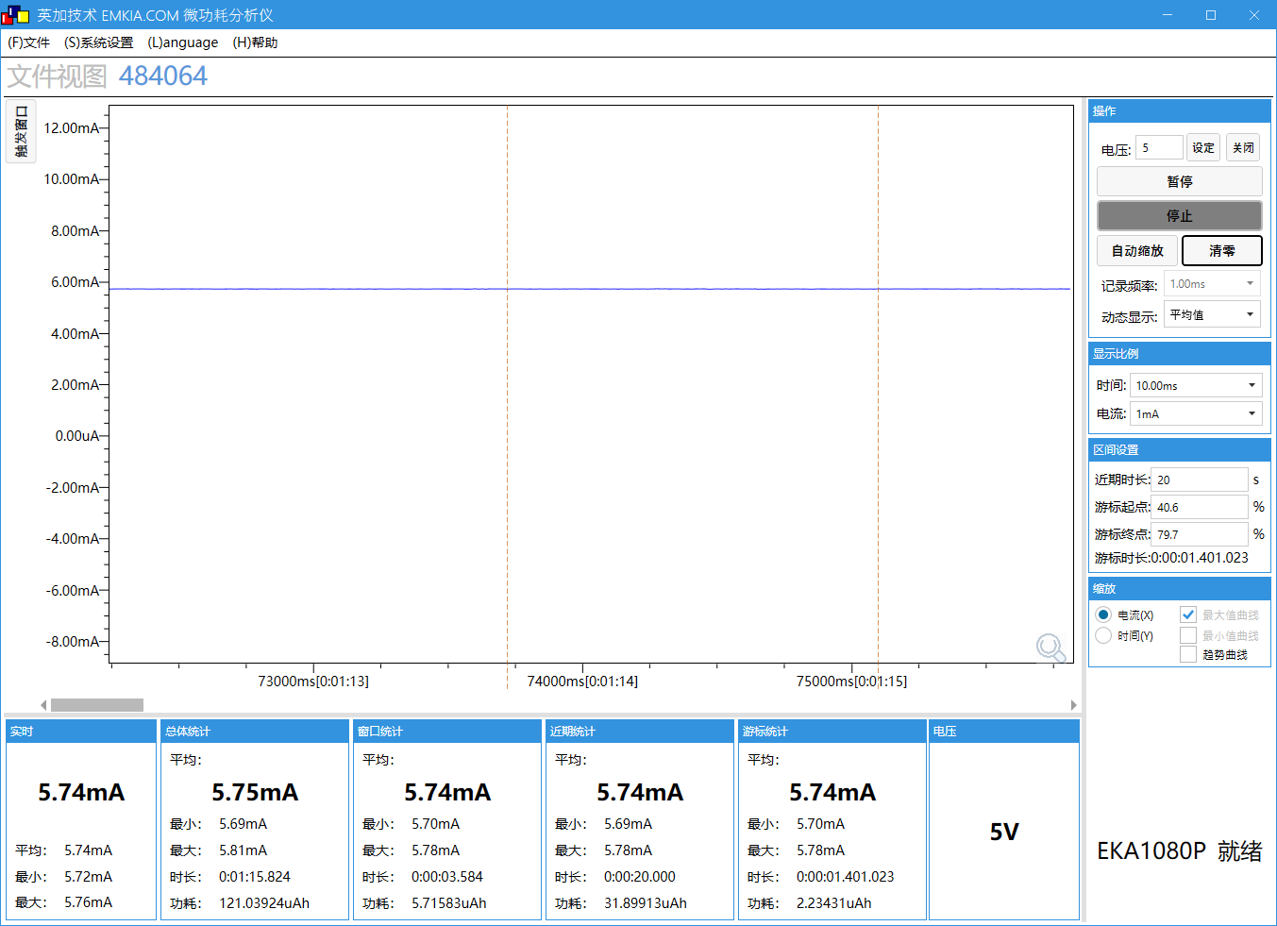
SFC频率 |  |  | SFC频率
HSB频率 |  |  | HSB频率
LSB频率 |  |  | LSB频率
SDRAM频率 |  |  | SDRAM频率
VDDIO档位 |  |  | VDDIO档位
DCVDD档位 |  |  | DCVDD档位
DVDD档位 |  |  | DVDD档位
工作状态 | pdown |  | 工作状态 | pdown
工作电压(V) | 5 |  | 工作电压(V) | 5
IDLE0 CPU剩余率(%) |  |  | IDLE0 CPU剩余率(%)
IDLE1 CPU剩余率(%) |  |  | IDLE1 CPU剩余率(%)
tools | B-5 |  | tools | B-6
VBAT电流 AVG | 1.73mA |  | VBAT电流 AVG | 5.74mA

测试 | pdown功耗-关ddr并keep晶振(sdk cherry-pick优化功耗的commit) |  | 测试 | pdown功耗-开ddr并keep晶振(sdk cherry-pick优化功耗的commit)
系统时钟 |  |  | 系统时钟 |  | 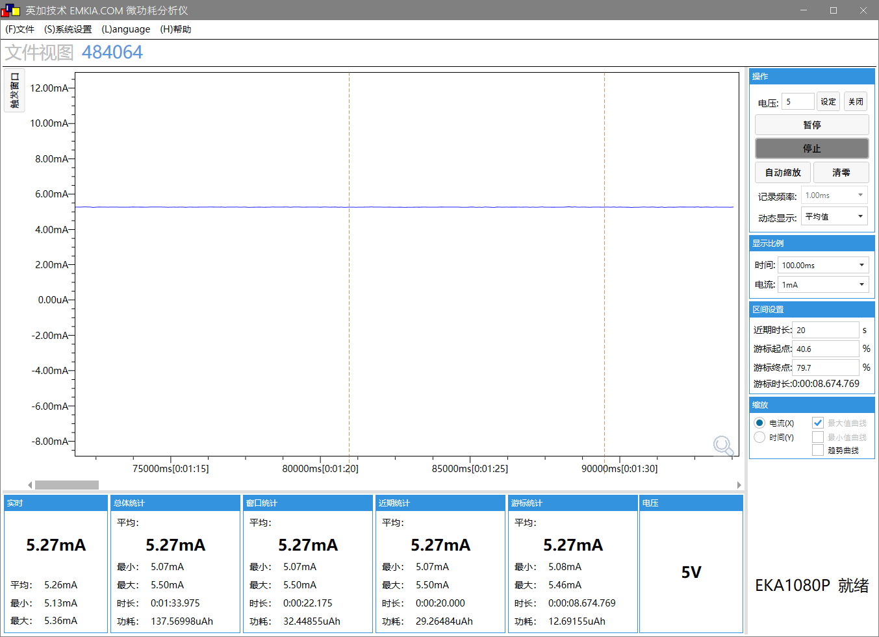
SFC频率 |  |  | SFC频率
HSB频率 |  |  | HSB频率
LSB频率 |  |  | LSB频率
SDRAM频率 |  |  | SDRAM频率
VDDIO档位 |  |  | VDDIO档位
DCVDD档位 |  |  | DCVDD档位
DVDD档位 |  |  | DVDD档位
工作状态 | pdown |  | 工作状态 | pdown
工作电压(V) | 5 |  | 工作电压(V) | 5
IDLE0 CPU剩余率(%) |  |  | IDLE0 CPU剩余率(%)
IDLE1 CPU剩余率(%) |  |  | IDLE1 CPU剩余率(%)
tools | B-7 |  | tools | B-8
VBAT电流 AVG | 1.25mA |  | VBAT电流 AVG | 5.27mA

C蓝牙播歌通话sniff
场景描述
场景描述 | 手机连接蓝牙，播歌，通话，sniff，以及开关ddr的功耗 |  | SDK版本 | AC792N_SDK_RELEASE_V2.2.4_2025-05-21
测试环境 | AC7926AF顶板V1.1(拆除外挂DCDC3.3V和DVDD，WFVDD33接IOVDD) + V1.21底板 |  | 测试时间 | 2025.06.17
测试工程 | demo_edr |  | 测试仪器 | EKA1080P
- | - |  | - | -

测试 | demo_edr默认工程-播歌，不开ddr |  | 测试 | demo_edr默认工程-通话，不开ddr
系统时钟 | 192M | 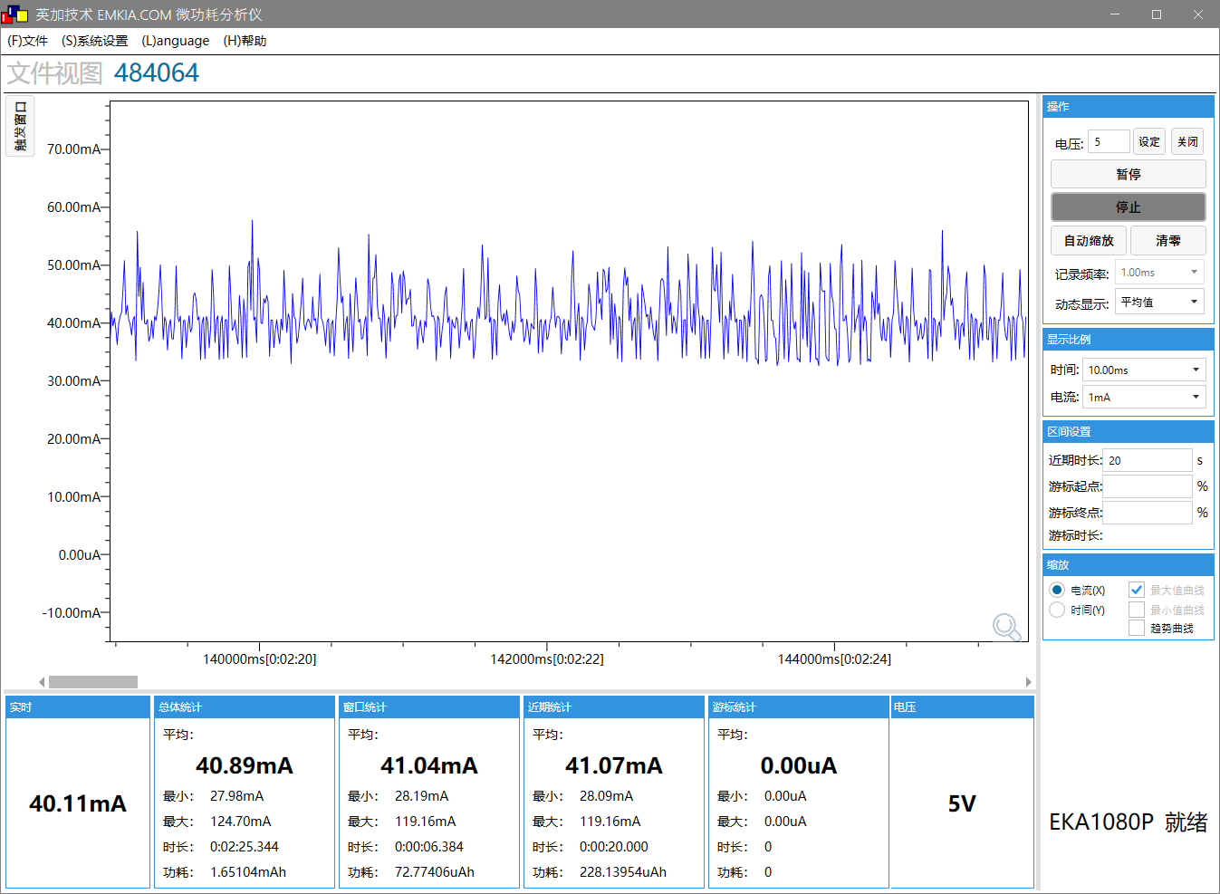 | 系统时钟 | 192M | 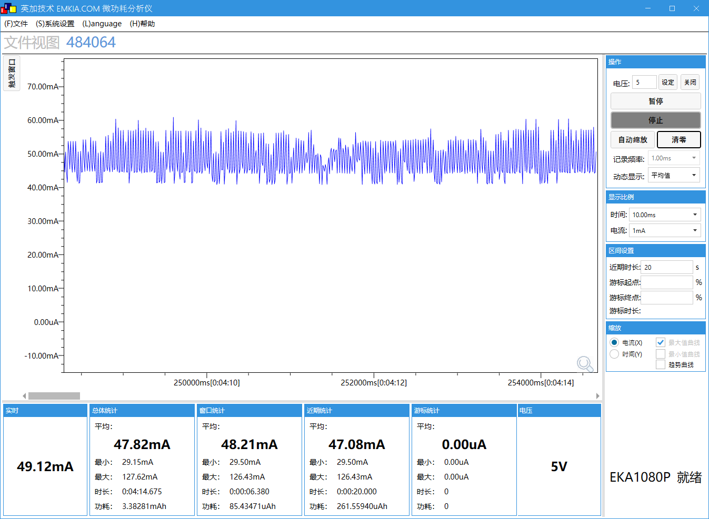
SFC频率 | 48M |  | SFC频率 | 48M
HSB频率 | 96M |  | HSB频率 | 96M
LSB频率 | 48M |  | LSB频率 | 48M
SDRAM频率 | NO SDRAM |  | SDRAM频率 | NO SDRAM
VDDIO档位 | 3.3V |  | VDDIO档位 | 3.3V
DCVDD档位 | DCDC_1.4V |  | DCVDD档位 | DCDC_1.4V
DVDD档位 | 1.2V |  | DVDD档位 | 1.2V
工作状态 | 正常运行状态 |  | 工作状态 | 正常运行状态
工作电压(V) | 5 |  | 工作电压(V) | 5
IDLE0 CPU剩余率(%) | 99.4 |  | IDLE0 CPU剩余率(%) | 98.9
IDLE1 CPU剩余率(%) | 78.95 |  | IDLE1 CPU剩余率(%) | 92.5
tools | C-1 |  | tools | C-1
VBAT电流(mA) MIN/AVG/MAX | 28/40.8/119 |  | VBAT电流(mA) MIN/AVG/MAX | 29/47.8/127

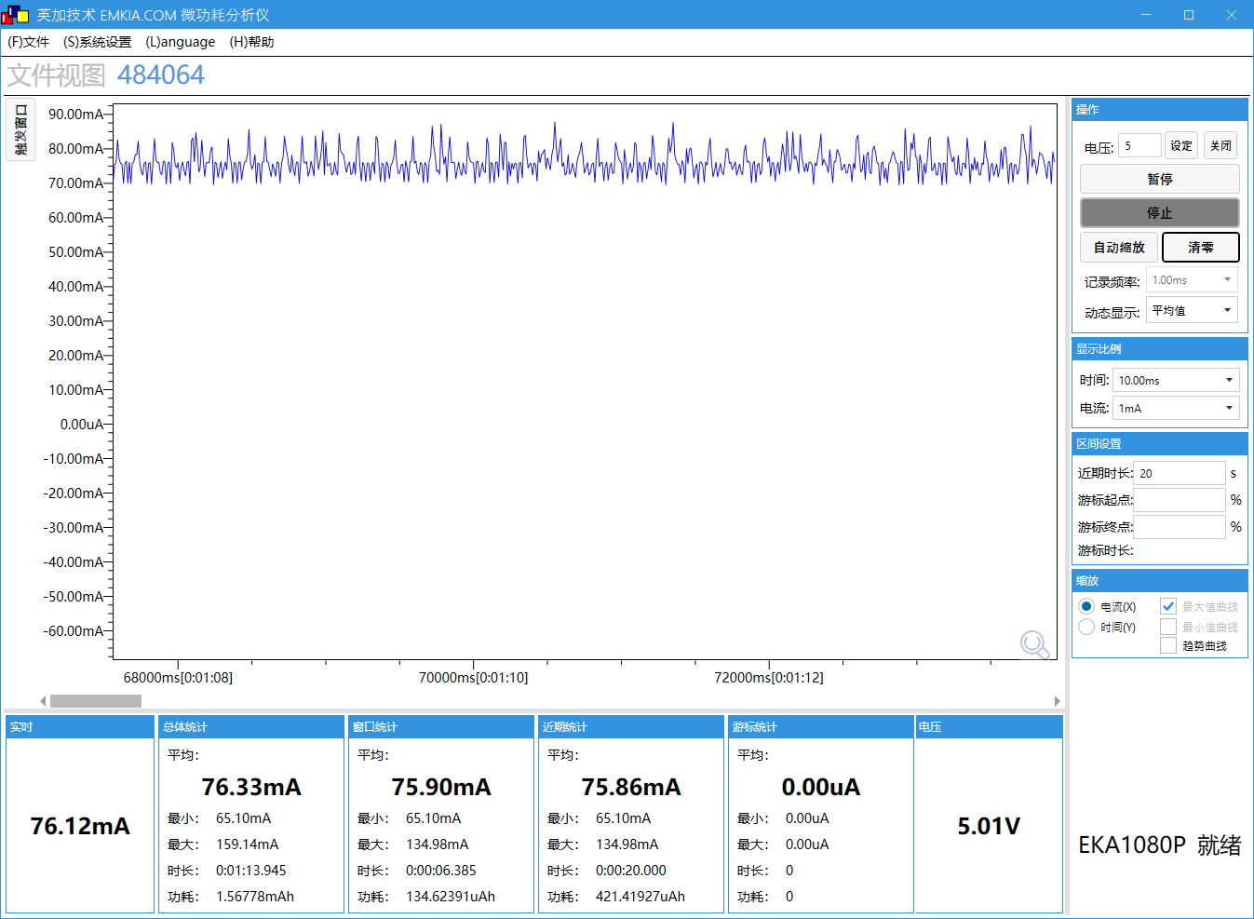
测试 | demo_edr默认工程-播歌,开ddr |  | 测试 | demo_edr默认工程-通话，开ddr
系统时钟 | 192M |  | 系统时钟 | 192M | 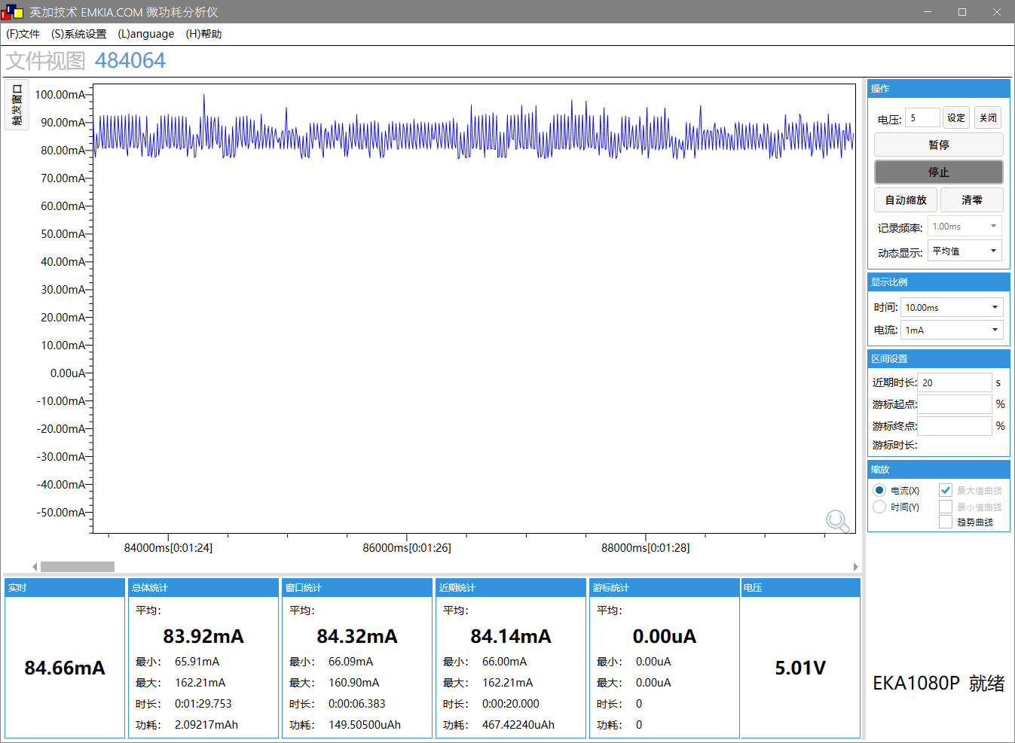
SFC频率 | 48M |  | SFC频率 | 48M
HSB频率 | 96M |  | HSB频率 | 96M
LSB频率 | 48M |  | LSB频率 | 48M
SDRAM频率 | 200M |  | SDRAM频率 | 200M
VDDIO档位 | 3.3V |  | VDDIO档位 | 3.3V
DCVDD档位 | DCDC_1.4V |  | DCVDD档位 | DCDC_1.4V
DVDD档位 | 1.2V |  | DVDD档位 | 1.2V
工作状态 | 正常运行状态 |  | 工作状态 | 正常运行状态
工作电压(V) | 5 |  | 工作电压(V) | 5
IDLE0 CPU剩余率(%) | 99.4 |  | IDLE0 CPU剩余率(%) | 98.5
IDLE1 CPU剩余率(%) | 79.1 |  | IDLE1 CPU剩余率(%) | 92.8
tools | C-2 |  | tools | C-2
VBAT电流(mA) MIN/AVG/MAX | 65/76.3/159 |  | VBAT电流(mA) MIN/AVG/MAX | 66/83.9/163

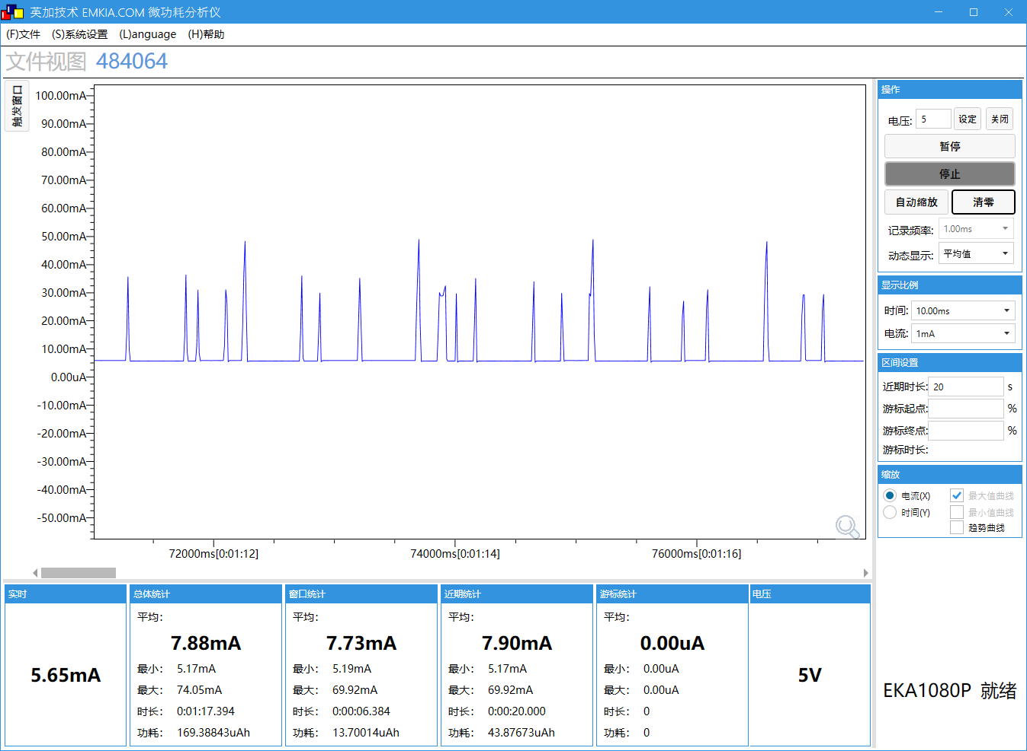
测试 | demo_edr默认工程，连蓝牙进sniff，不开ddr |  | 测试 | demo_edr默认工程，连蓝牙进sniff，开ddr
系统时钟 | 192M |  | 系统时钟 | 192M | 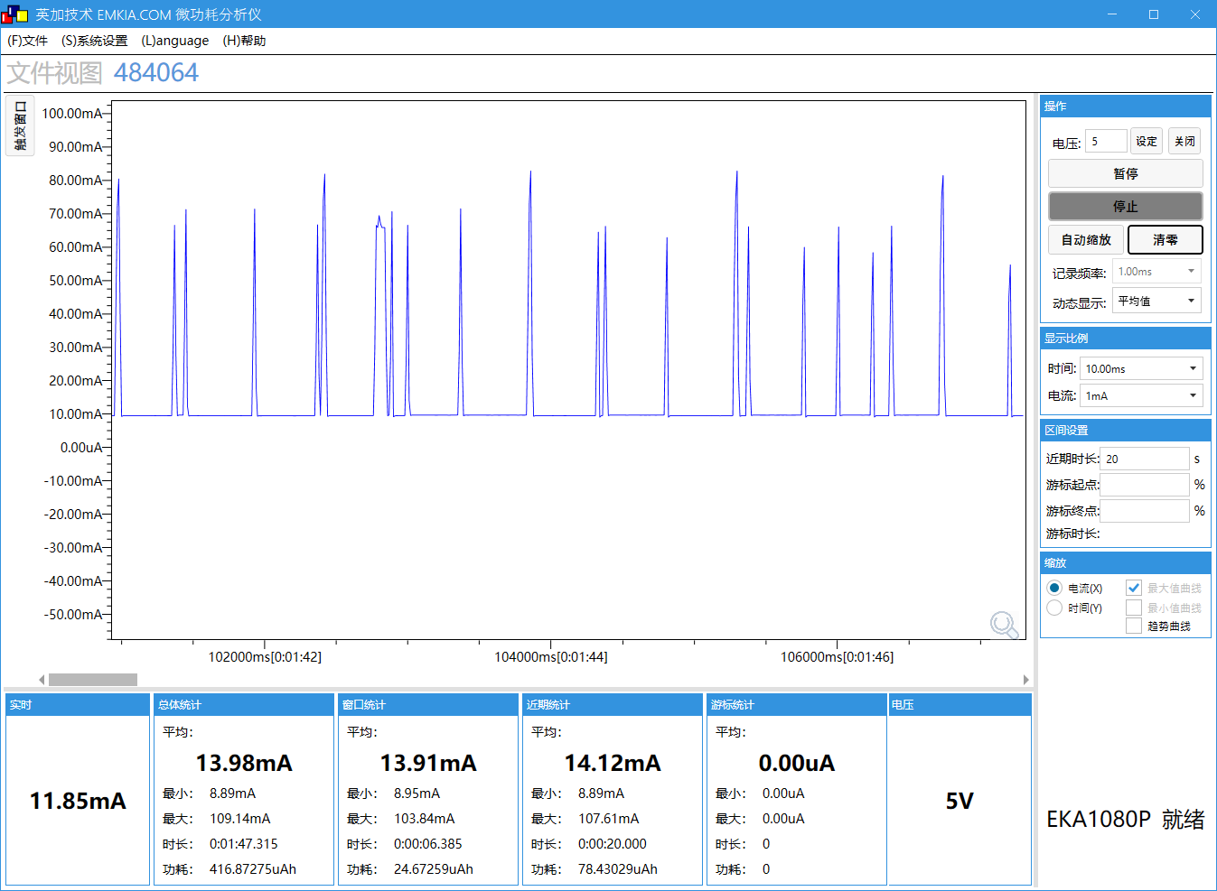
SFC频率 | 48M |  | SFC频率 | 48M
HSB频率 | 96M |  | HSB频率 | 96M
LSB频率 | 48M |  | LSB频率 | 48M
SDRAM频率 | NO SDRAM |  | SDRAM频率 | NO SDRAM
VDDIO档位 | 3.3V |  | VDDIO档位 | 3.3V
DCVDD档位 | DCDC_1.4V |  | DCVDD档位 | DCDC_1.4V
DVDD档位 | 1.2V |  | DVDD档位 | 1.2V
工作状态 | sniff |  | 工作状态 | sniff
工作电压(V) | 5 |  | 工作电压(V) | 5
IDLE0 CPU剩余率(%) | 99.9 |  | IDLE0 CPU剩余率(%) | 99.9
IDLE1 CPU剩余率(%) | 98.3 |  | IDLE1 CPU剩余率(%) | 97.5
tools | C-3 |  | tools | C-4
VBAT电流(mA) MIN/AVG/MAX | 5.2/7.9/74.1 |  | VBAT电流(mA) MIN/AVG/MAX | 8.9/14/109

测试 | demo_edr工程-播歌，不开ddr，降主频 |  | 测试
系统时钟 | 48M | 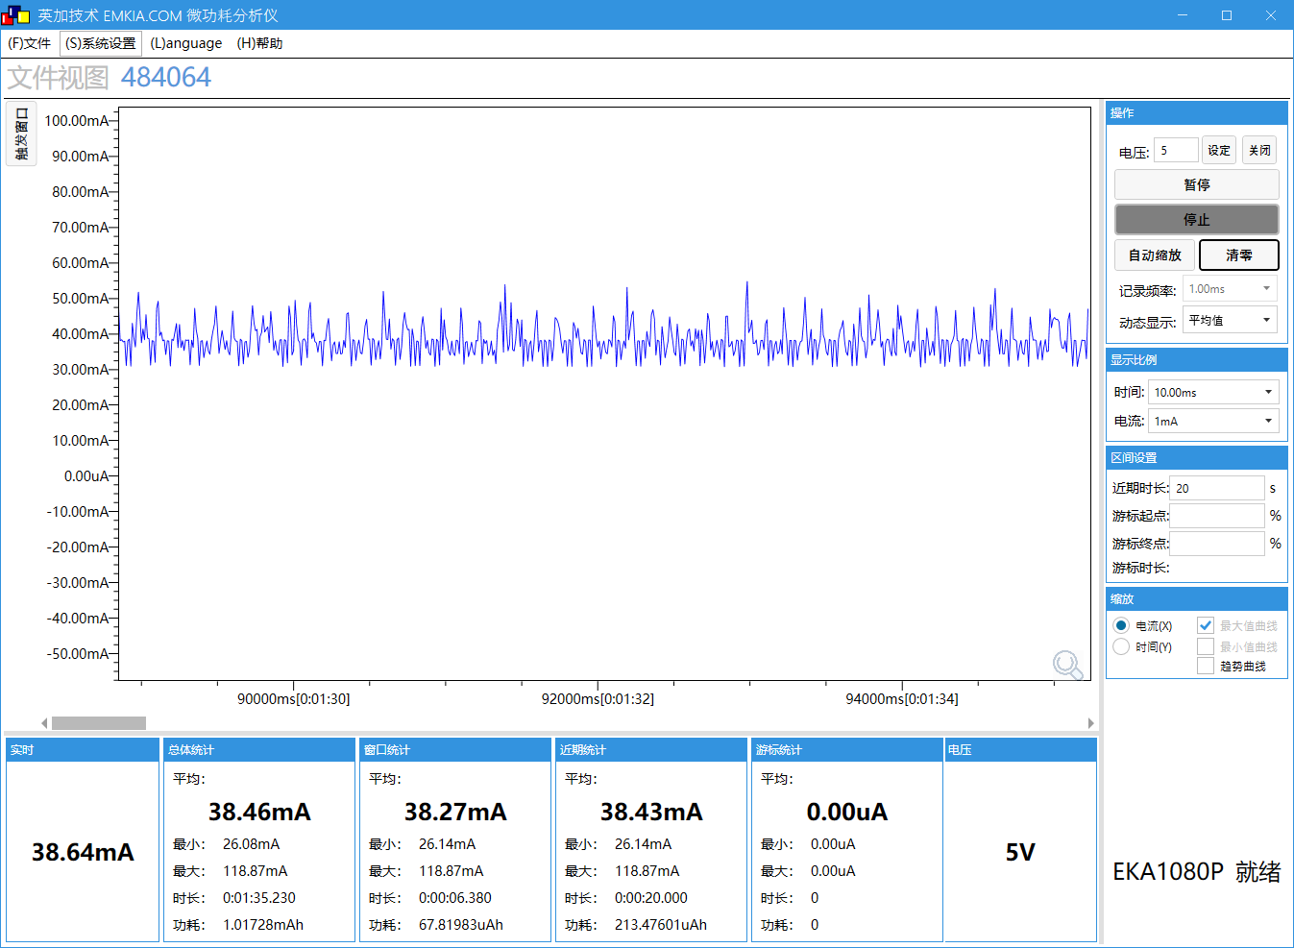 | 系统时钟
SFC频率 | 48M |  | SFC频率
HSB频率 | 96M |  | HSB频率
LSB频率 | 48M |  | LSB频率
SDRAM频率 | NO SDRAM |  | SDRAM频率
VDDIO档位 | 3.3V |  | VDDIO档位
DCVDD档位 | DCDC_1.4V |  | DCVDD档位
DVDD档位 | 1.2V |  | DVDD档位
工作状态 | 正常运行状态 |  | 工作状态
工作电压(V) | 5 |  | 工作电压(V)
IDLE0 CPU剩余率(%) | 94.8 |  | IDLE0 CPU剩余率(%)
IDLE1 CPU剩余率(%) | 20.1 |  | IDLE1 CPU剩余率(%)
tools | C-5 |  | tools
VBAT电流(mA) MIN/AVG/MAX | 26/38.5/119 |  | VBAT电流(mA) MIN/AVG/MAX

D本地播歌
场景描述
场景描述 | 本地播歌(SD卡播歌、U盘播歌) |  | SDK版本 | AC792N_SDK_RELEASE_V2.2.4_2025-05-21
测试环境 | AC7926AF顶板V1.1(拆除外挂DCDC3.3V和DVDD，WFVDD33接IOVDD) + V1.21底板 |  | 测试时间 | 2025.06.17
测试工程 | demo_audio(注释掉 CONFIG_NET_ENABLE 和 CONFIG_RECORDER_MODE_ENABLE ) |  | 测试仪器 | EKA1080P
- | - |  | - | -

测试 | SD卡播歌-开ddr(sd卡由外部供电，不计入测试) |  | 测试 | SD卡播歌-无ddr(sd卡由外部供电，不计入测试)
系统时钟 | 192M | 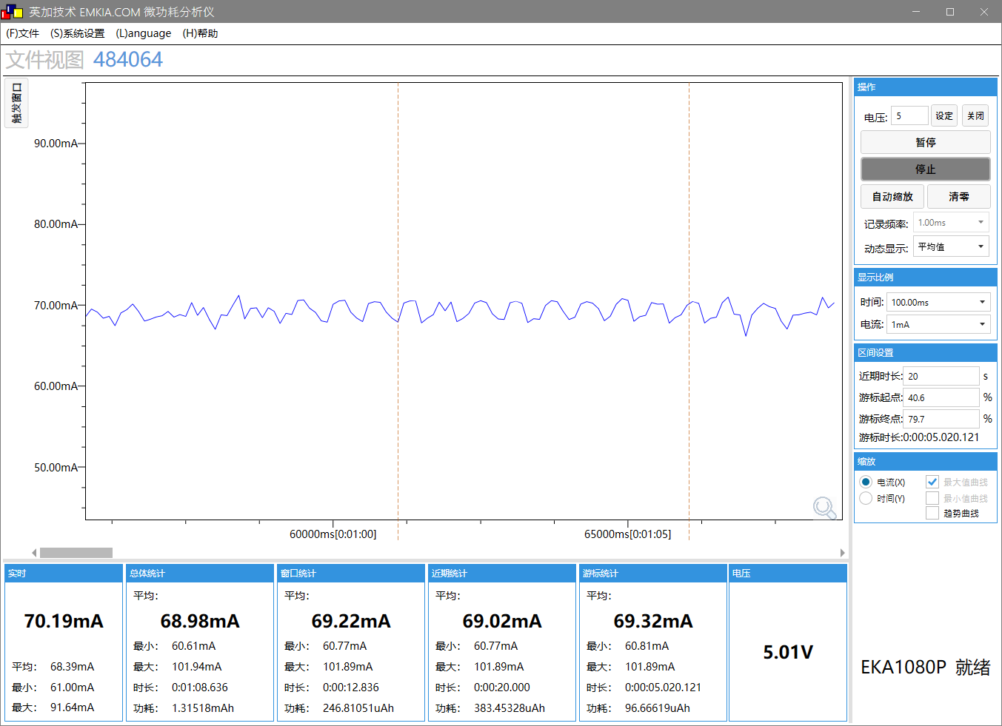 | 系统时钟 | 192M | 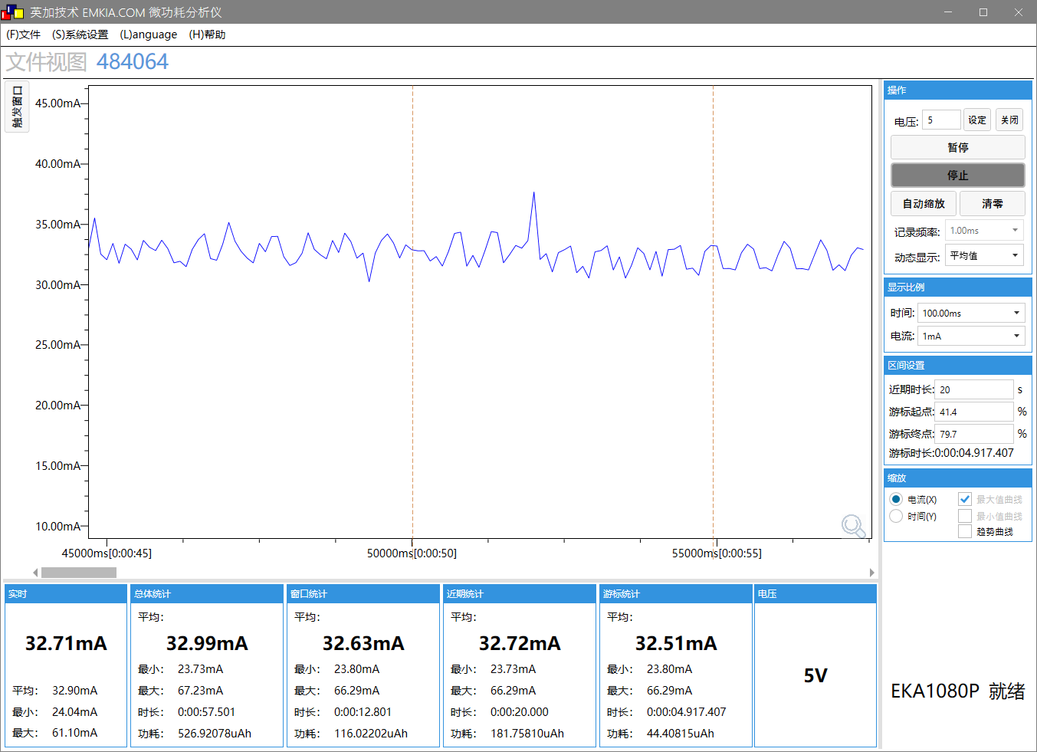
SFC频率 | 48M |  | SFC频率 | 48M
HSB频率 | 96M |  | HSB频率 | 96M
LSB频率 | 48M |  | LSB频率 | 48M
SDRAM频率 | 200M |  | SDRAM频率 | NO SDRAM
VDDIO档位 | 3.3V |  | VDDIO档位 | 3.3V
DCVDD档位 | DCDC_1.4V |  | DCVDD档位 | DCDC_1.4V
DVDD档位 | 1.2V |  | DVDD档位 | 1.2V
工作状态 | 正常运行状态 |  | 工作状态 | 正常运行状态
工作电压(V) | 5 |  | 工作电压(V) | 5
IDLE0 CPU剩余率(%) | 90.7 |  | IDLE0 CPU剩余率(%) | 91.3
IDLE1 CPU剩余率(%) | 90.2 |  | IDLE1 CPU剩余率(%) | 90.5
tools | D-1 |  | tools | D-2
VBAT电流(mA) MIN/AVG/MAX | 60.6/69/102 |  | VBAT电流(mA) MIN/AVG/MAX | 23.7/33/67

测试 | U盘播歌-开ddr |  | 测试
系统时钟 | 192M | 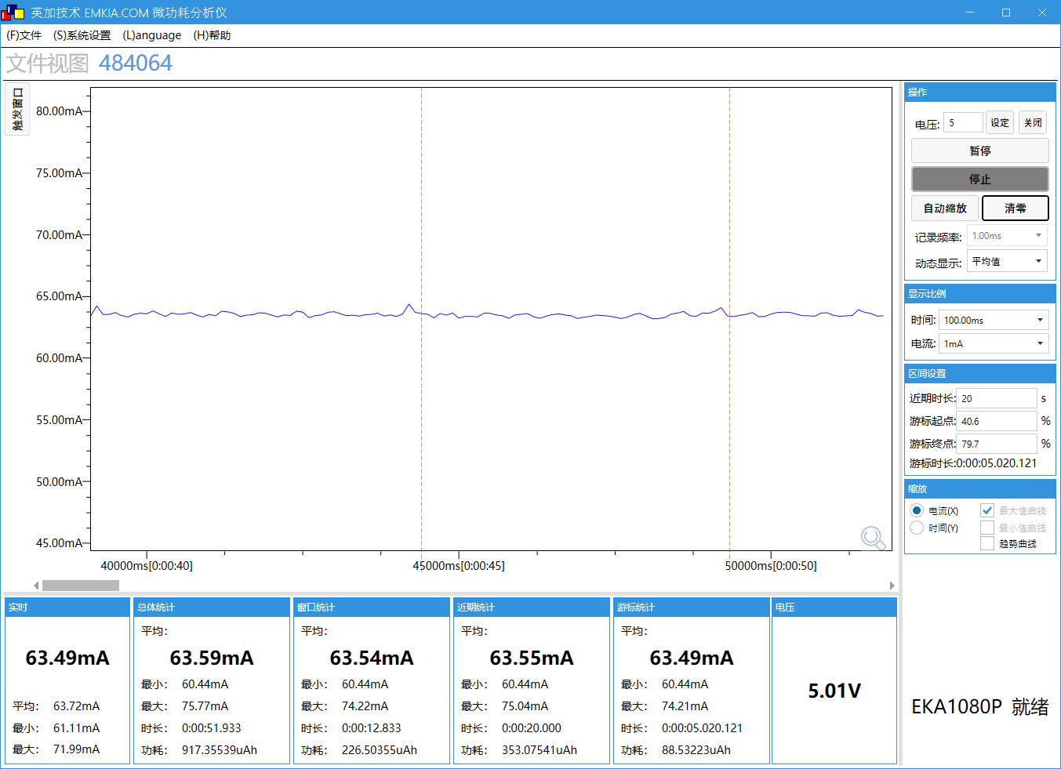 | 系统时钟
SFC频率 | 48M |  | SFC频率
HSB频率 | 96M |  | HSB频率
LSB频率 | 48M |  | LSB频率
SDRAM频率 | 200M |  | SDRAM频率
VDDIO档位 | 3.3V |  | VDDIO档位
DCVDD档位 | DCDC_1.4V |  | DCVDD档位
DVDD档位 | 1.2V |  | DVDD档位
工作状态 | 正常运行状态 |  | 工作状态
工作电压(V) | 5 |  | 工作电压(V)
IDLE0 CPU剩余率(%) | 90.4 |  | IDLE0 CPU剩余率(%)
IDLE1 CPU剩余率(%) | 90.5 |  | IDLE1 CPU剩余率(%)
tools | D-1 |  | tools
VBAT电流(mA) MIN/AVG/MAX | 60.4/63.6/76 |  | VBAT电流(mA) MIN/AVG/MAX

E单推屏
场景描述
场景描述 | 单推屏(MIPI、RGB、MCU、SPI) |  | SDK版本 | AC792N_SDK_RELEASE_V2.2.4_2025-05-21
测试环境 | AC7926AF顶板V1.1(拆除外挂DCDC3.3V和DVDD，WFVDD33接IOVDD) + V1.21底板 |  | 测试时间 | 2025.06.17
测试工程 | demo_ui |  | 测试仪器 | EKA1080P
- | - |  | - | -

测试 | 单推屏-MIPI屏(ST7701S_480x800_2Lane)，lvgl demo-widgets的首页(静态UI) |  | 测试 | 单推屏-MIPI屏(ST7701S_480x800_2Lane)，lvgl-widgets demo的第二页(仪表盘页面，动态UI)
系统时钟 | 360M | 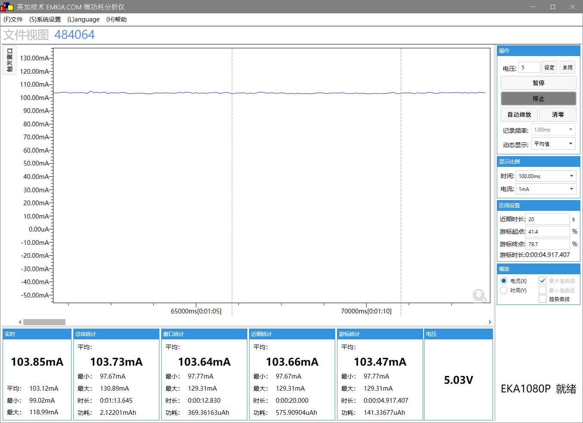 | 系统时钟 | 360M | 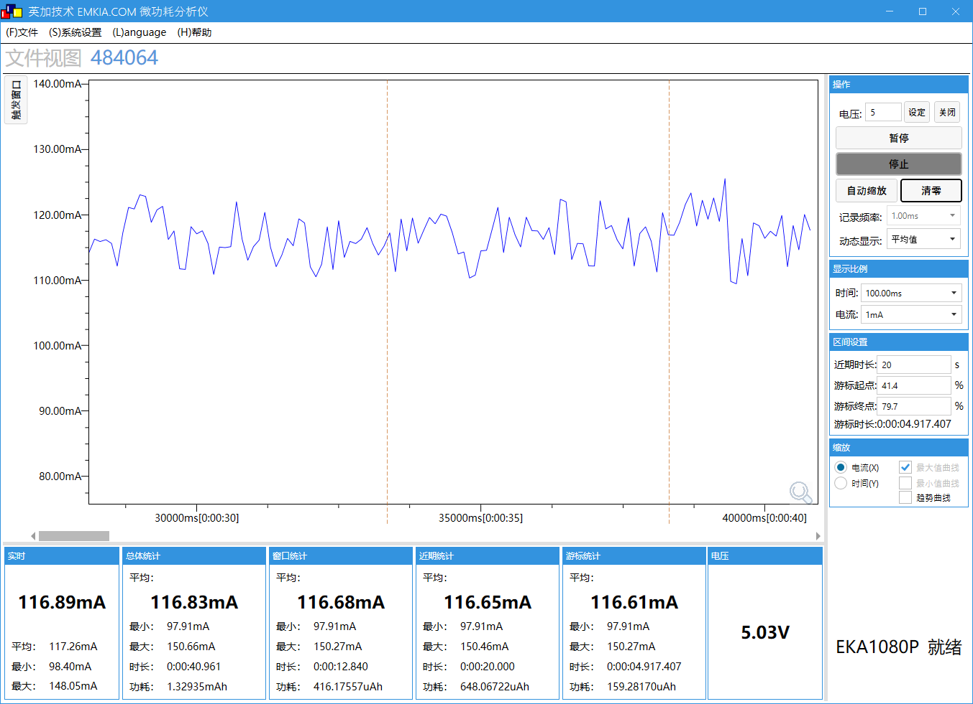
SFC频率 | 96M |  | SFC频率 | 96M
HSB频率 | 180M |  | HSB频率 | 180M
LSB频率 | 48M |  | LSB频率 | 48M
SDRAM频率 | 250M |  | SDRAM频率 | 250M
VDDIO档位 | 3.4V |  | VDDIO档位 | 3.4V
DCVDD档位 | DCDC_1.55V |  | DCVDD档位 | DCDC_1.55V
DVDD档位 | 1.32V |  | DVDD档位 | 1.32V
工作状态 | 正常运行状态 |  | 工作状态 | 正常运行状态
工作电压(V) | 5 |  | 工作电压(V) | 5
IDLE0 CPU剩余率(%) | 94,4 |  | IDLE0 CPU剩余率(%) | 60
IDLE1 CPU剩余率(%) | 98.9 |  | IDLE1 CPU剩余率(%) | 72
tools | E-1 |  | tools | E-1
VBAT电流(mA) MIN/AVG/MAX | 97.7/103.7/131 |  | VBAT电流(mA) MIN/AVG/MAX | 97.9/116.9/117

测试 | 单推屏-RGB屏(ST7701S_480x800)，lvgl demo-widgets的首页(静态UI) |  | 测试 | 单推屏-SPI屏(GC9307_240X296)，lvgl demo-widgets的首页(静态UI)
系统时钟 | 360M | 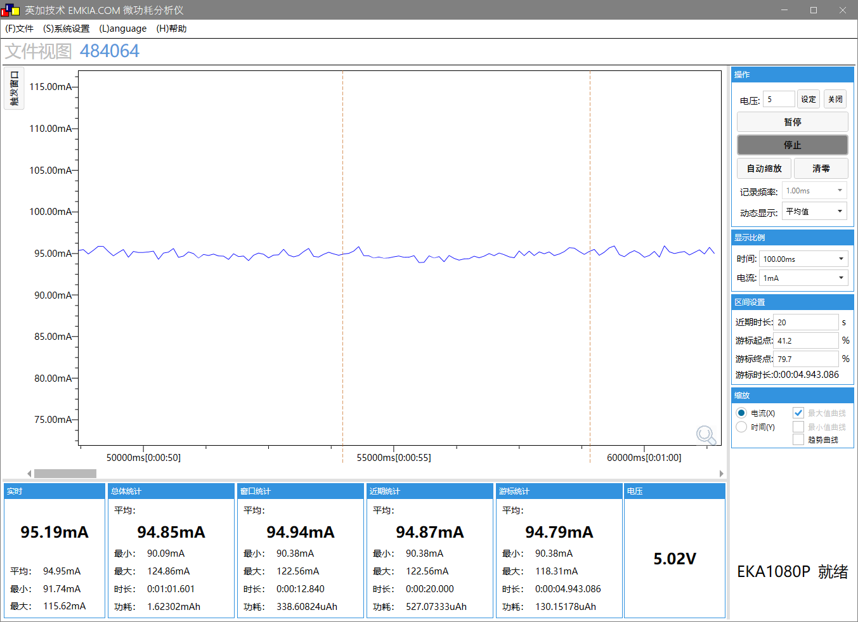 | 系统时钟 | 360M | 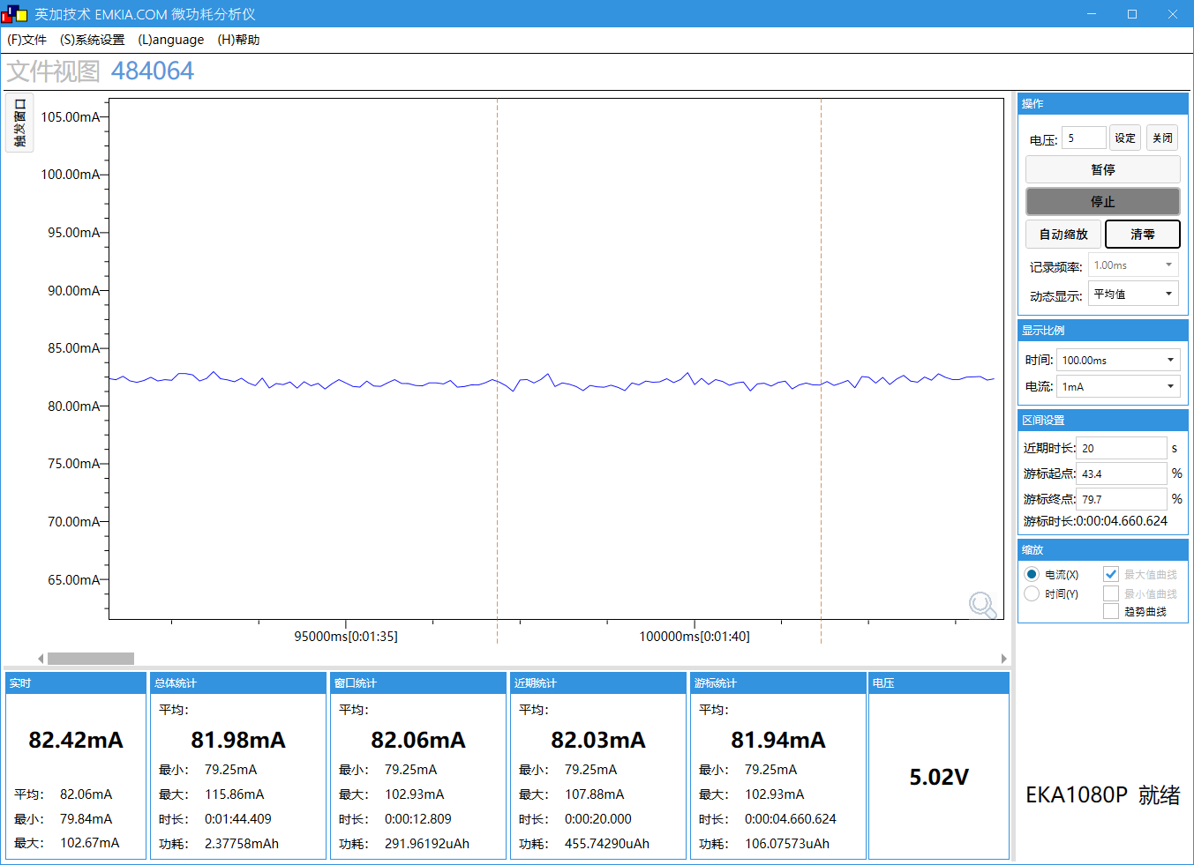
SFC频率 | 96M |  | SFC频率 | 96M
HSB频率 | 180M |  | HSB频率 | 180M
LSB频率 | 48M |  | LSB频率 | 48M
SDRAM频率 | 250M |  | SDRAM频率 | 250M
VDDIO档位 | 3.4V |  | VDDIO档位 | 3.4V
DCVDD档位 | DCDC_1.55V |  | DCVDD档位 | DCDC_1.55V
DVDD档位 | 1.32V |  | DVDD档位 | 1.32V
工作状态 | 正常运行状态 |  | 工作状态 | 正常运行状态
工作电压(V) | 5 |  | 工作电压(V) | 5
IDLE0 CPU剩余率(%) | 94.2 |  | IDLE0 CPU剩余率(%) | 94.4
IDLE1 CPU剩余率(%) | 98.9 |  | IDLE1 CPU剩余率(%) | 98.9
tools | E-2 |  | tools | E-3
VBAT电流(mA) MIN/AVG/MAX | 90/94.8/124.9 |  | VBAT电流(mA) MIN/AVG/MAX | 79.2/82/115.9

测试 | 单推屏-MCU屏-DPI(ILI9488_320X480)，lvgl demo-widgets的首页(静态UI) |  | 测试 | 单推屏-MCU屏-PAP(ILI9488_320X480)，lvgl demo-widgets的首页(静态UI)
系统时钟 | 360M | 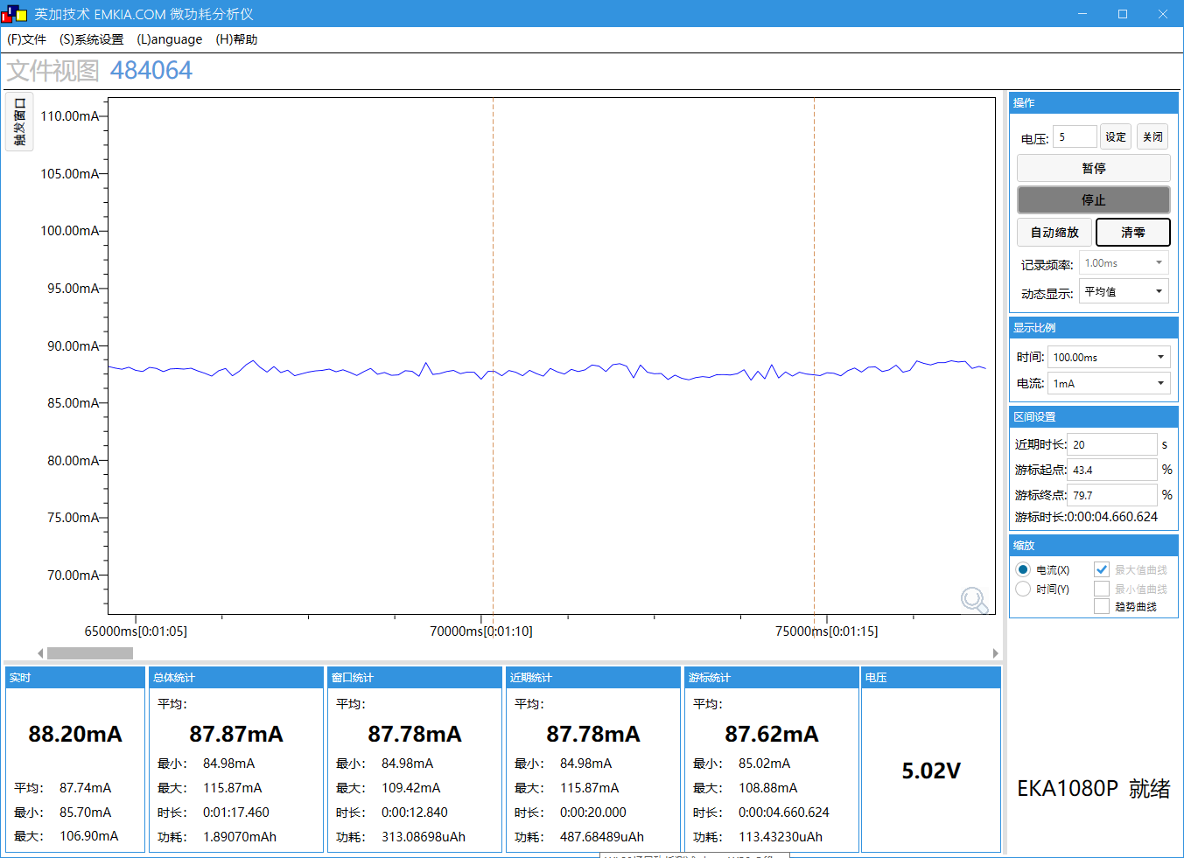 | 系统时钟 | 360M | 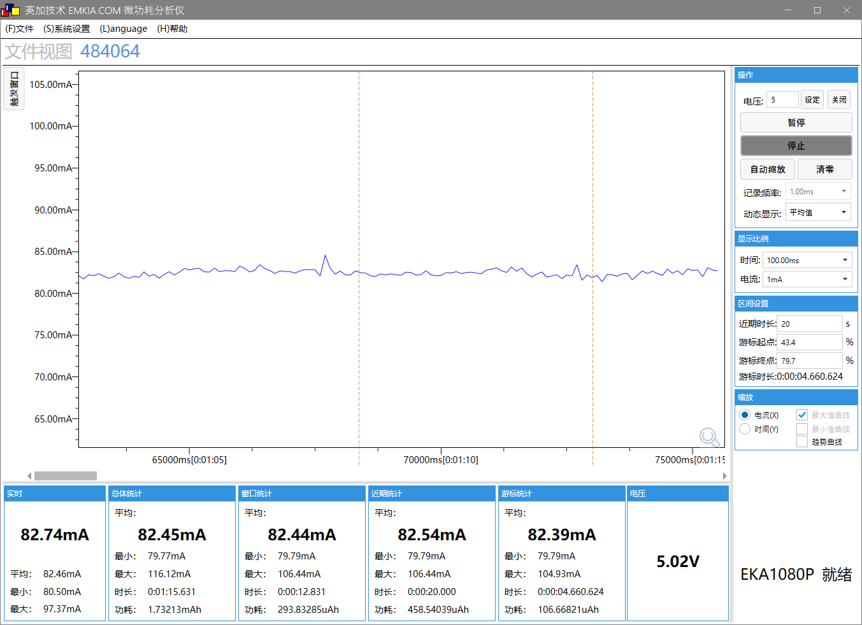
SFC频率 | 96M |  | SFC频率 | 96M
HSB频率 | 180M |  | HSB频率 | 180M
LSB频率 | 48M |  | LSB频率 | 48M
SDRAM频率 | 250M |  | SDRAM频率 | 250M
VDDIO档位 | 3.4V |  | VDDIO档位 | 3.4V
DCVDD档位 | DCDC_1.55V |  | DCVDD档位 | DCDC_1.55V
DVDD档位 | 1.32V |  | DVDD档位 | 1.32V
工作状态 | 正常运行状态 |  | 工作状态 | 正常运行状态
工作电压(V) | 5 |  | 工作电压(V) | 5
IDLE0 CPU剩余率(%) | 94.4 |  | IDLE0 CPU剩余率(%) | 94.4
IDLE1 CPU剩余率(%) | 98.9 |  | IDLE1 CPU剩余率(%) | 98.9
tools | E-4 |  | tools | E-5
VBAT电流(mA) MIN/AVG/MAX | 85/87.8/115.9 |  | VBAT电流(mA) MIN/AVG/MAX | 79.8/82.4/116

F_wifi_cam
场景描述
场景描述 | wifi_camera的测试一路、两路、三路方案功耗 |  | SDK版本 | AC792N_SDK_RELEASE_V2.2.4_2025-05-21
测试环境 | AC7926AF顶板V1.1(拆除外挂DVDD) + V1.21底板，WFVDD33用DCDC-3.3V供电 |  | 测试时间 | 2025.06.17
测试工程 | wifi_camera |  | 测试仪器 | EKA1080P测VBAT、UT171A测WFVDD33
- | - |  | - | -

测试 | 一路方案-屏显摄像头 |  | 测试 | 一路方案-sd卡录像
系统时钟 | 360M | 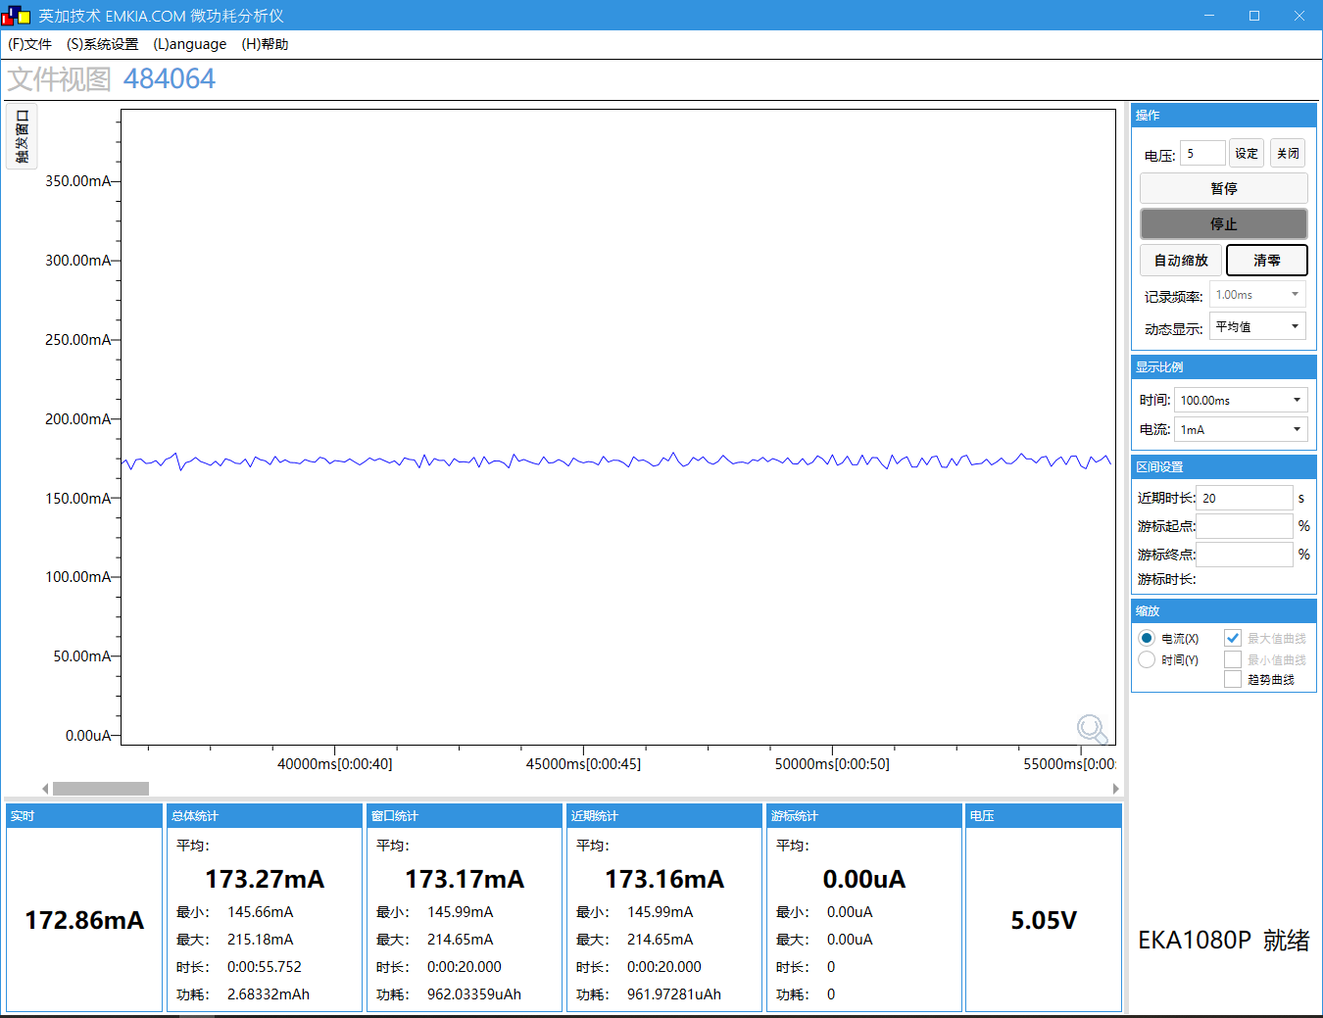 | 系统时钟 | 360M | 
SFC频率 | 96M |  | SFC频率 | 96M
HSB频率 | 180M |  | HSB频率 | 180M
LSB频率 | 48M |  | LSB频率 | 48M
SDRAM频率 | 250M |  | SDRAM频率 | 250M
VDDIO档位 | 3.4V |  | VDDIO档位 | 3.4V
DCVDD档位 | DCDC_1.55V |  | DCVDD档位 | DCDC_1.55V
DVDD档位 | 1.32V |  | DVDD档位 | 1.32V
工作状态 | 正常运行状态 |  | 工作状态 | 正常运行状态
工作电压(V) | 5 |  | 工作电压(V) | 5
IDLE0 CPU剩余率(%) | 96.7 |  | IDLE0 CPU剩余率(%) | 89.4
IDLE1 CPU剩余率(%) | 99.5 |  | IDLE1 CPU剩余率(%) | 95.3
tools | F-1 |  | tools | F-1
WFVDD33电压AVG(V) | 3.45V |  | WFVDD33电压AVG(V) | 3.45V
WFVDD33电流AVG(mA) | 3.6 |  | WFVDD33电流AVG(mA) | 3.6
VBAT电流(mA) MIN/AVG/MAX | 146/173/216 |  | VBAT电流(mA) MIN/AVG/MAX | 166/196/265

测试 | 一路方案-wifi图传 |  | 测试 | 一路方案-wifi图传+录像
系统时钟 | 360M | 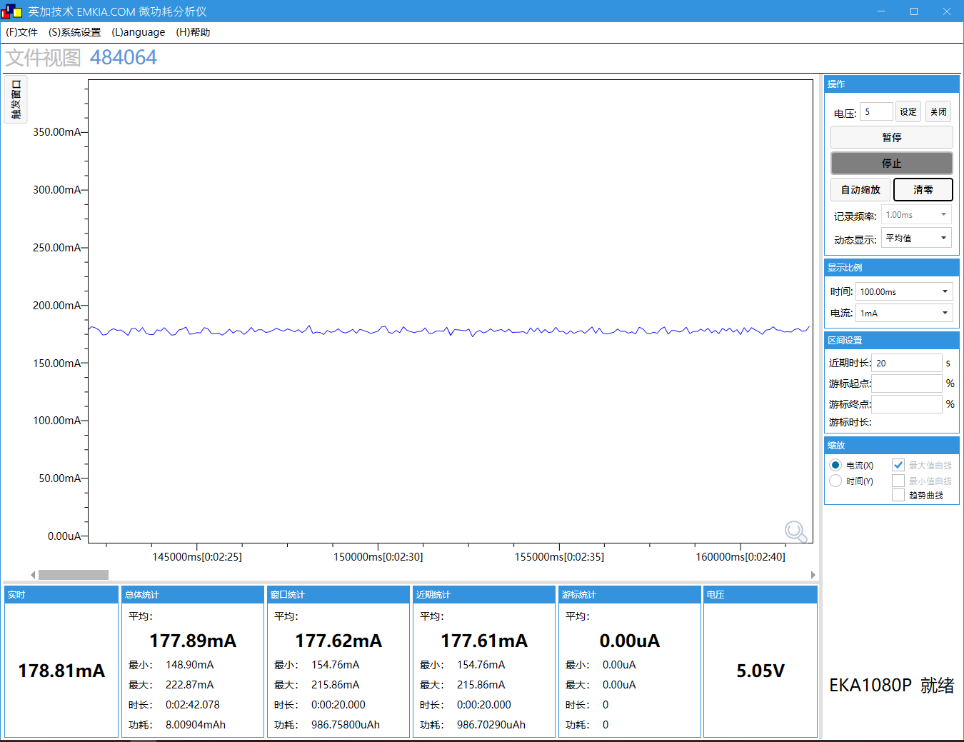 | 系统时钟 | 360M | 
SFC频率 | 96M |  | SFC频率 | 96M
HSB频率 | 180M |  | HSB频率 | 180M
LSB频率 | 48M |  | LSB频率 | 48M
SDRAM频率 | 250M |  | SDRAM频率 | 250M
VDDIO档位 | 3.4V |  | VDDIO档位 | 3.4V
DCVDD档位 | DCDC_1.55V |  | DCVDD档位 | DCDC_1.55V
DVDD档位 | 1.32V |  | DVDD档位 | 1.32V
工作状态 | 正常运行状态 |  | 工作状态 | 正常运行状态
工作电压(V) | 5 |  | 工作电压(V) | 5
IDLE0 CPU剩余率(%) | 89.8 |  | IDLE0 CPU剩余率(%) | 83.6
IDLE1 CPU剩余率(%) | 93.5 |  | IDLE1 CPU剩余率(%) | 88.7
tools | F-1 |  | tools | F-1
WFVDD33电压AVG(V) | 3.45V |  | WFVDD33电压AVG(V) | 3.45V
WFVDD33电流AVG(mA) | 27 |  | WFVDD33电流AVG(mA) | 25
VBAT电流(mA) MIN/AVG/MAX | 149/178/223 |  | VBAT电流(mA) MIN/AVG/MAX | 165/197/246

测试 | 两路方案(mipi+uvc)-屏显摄像头 |  | 测试 | 两路方案(mipi+uvc)-sd卡录像
系统时钟 | 360M |  | 系统时钟 | 360M | 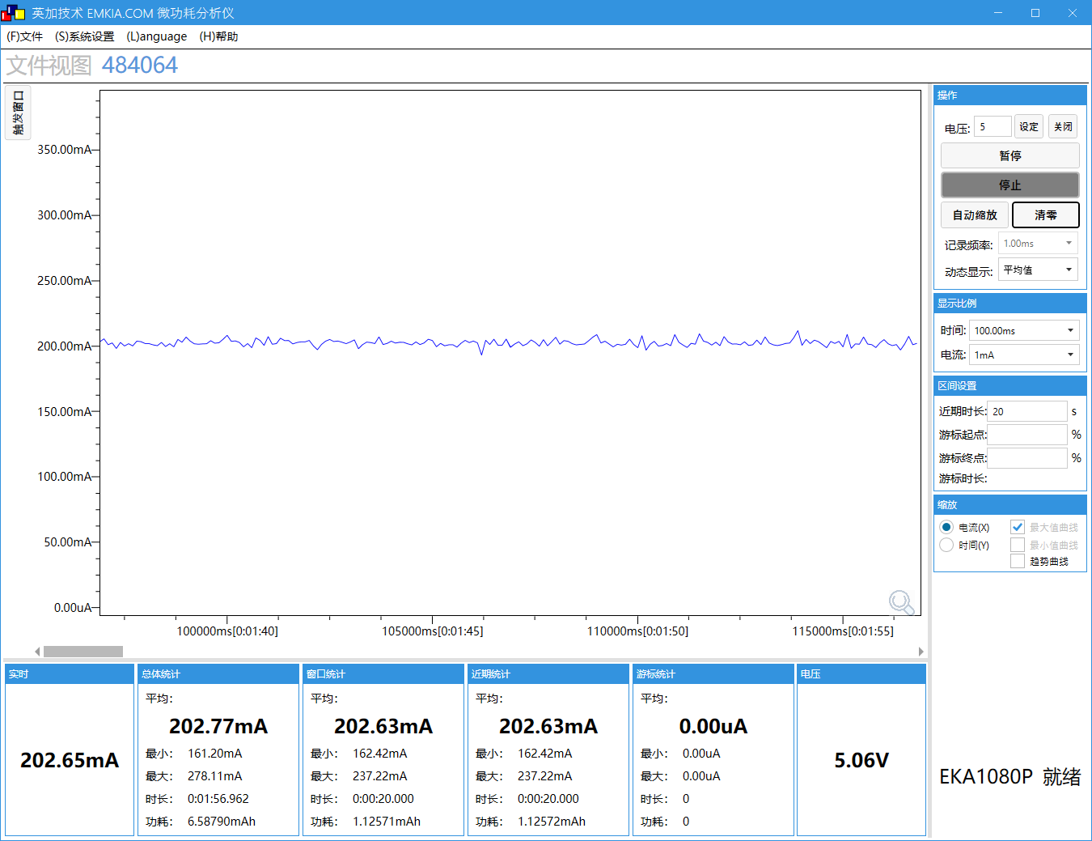
SFC频率 | 96M |  | SFC频率 | 96M
HSB频率 | 180M |  | HSB频率 | 180M
LSB频率 | 48M |  | LSB频率 | 48M
SDRAM频率 | 250M |  | SDRAM频率 | 250M
VDDIO档位 | 3.4V |  | VDDIO档位 | 3.4V
DCVDD档位 | DCDC_1.55V |  | DCVDD档位 | DCDC_1.55V
DVDD档位 | 1.32V |  | DVDD档位 | 1.32V
工作状态 | 正常运行状态 |  | 工作状态 | 正常运行状态
工作电压(V) | 5 |  | 工作电压(V) | 5
IDLE0 CPU剩余率(%) | 94.7 |  | IDLE0 CPU剩余率(%) | 81.6
IDLE1 CPU剩余率(%) | 99.2 |  | IDLE1 CPU剩余率(%) | 90.9
tools | F-2 |  | tools | F-2
WFVDD33电压AVG(V) | 3.45V |  | WFVDD33电压AVG(V) | 3.45V
WFVDD33电流AVG(mA) | 6 |  | WFVDD33电流AVG(mA) | 6
VBAT电流(mA) MIN/AVG/MAX | 144/176/214 |  | VBAT电流(mA) MIN/AVG/MAX | 161/202/278

测试 | 两路方案(mipi+uvc)-wifi图传 |  | 测试 | 两路方案(mipi+uvc)-wifi图传+录像
系统时钟 | 360M | 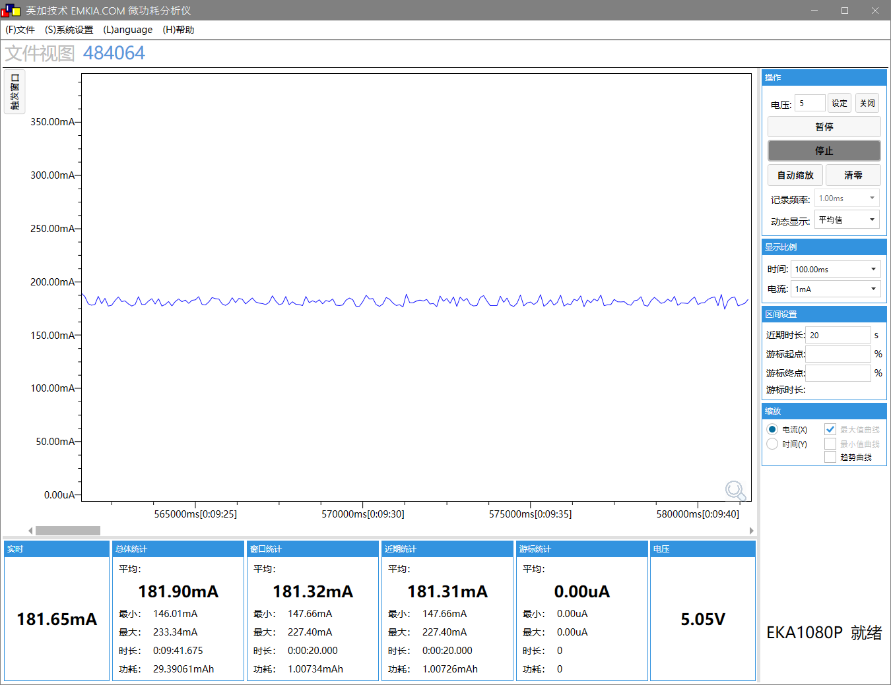 | 系统时钟 | 360M | 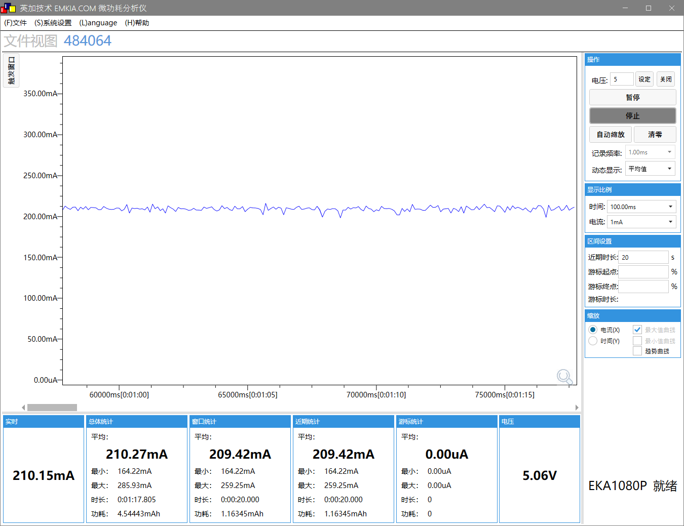
SFC频率 | 96M |  | SFC频率 | 96M
HSB频率 | 180M |  | HSB频率 | 180M
LSB频率 | 48M |  | LSB频率 | 48M
SDRAM频率 | 250M |  | SDRAM频率 | 250M
VDDIO档位 | 3.4V |  | VDDIO档位 | 3.4V
DCVDD档位 | DCDC_1.55V |  | DCVDD档位 | DCDC_1.55V
DVDD档位 | 1.32V |  | DVDD档位 | 1.32V
工作状态 | 正常运行状态 |  | 工作状态 | 正常运行状态
工作电压(V) | 5 |  | 工作电压(V) | 5
IDLE0 CPU剩余率(%) | 86.4 |  | IDLE0 CPU剩余率(%) | 69.9
IDLE1 CPU剩余率(%) | 92.9 |  | IDLE1 CPU剩余率(%) | 79.2
tools | F-2 |  | tools | F-2
WFVDD33电压AVG(V) | 3.45V |  | WFVDD33电压AVG(V) | 3.45V
WFVDD33电流AVG(mA) | 26 |  | WFVDD33电流AVG(mA) | 56
VBAT电流(mA) MIN/AVG/MAX | 146/182/233 |  | VBAT电流(mA) MIN/AVG/MAX | 164/210/286

测试 | 三路方案-屏显摄像头 |  | 测试 | 三路方案-sd卡录像
系统时钟 | 360M | 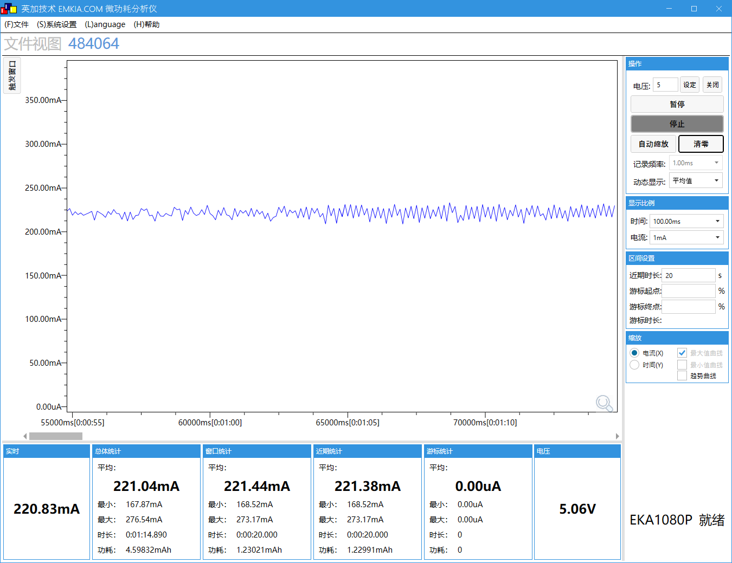 | 系统时钟 | 360M | 
SFC频率 | 96M |  | SFC频率 | 96M
HSB频率 | 180M |  | HSB频率 | 180M
LSB频率 | 48M |  | LSB频率 | 48M
SDRAM频率 | 250M |  | SDRAM频率 | 250M
VDDIO档位 | 3.4V |  | VDDIO档位 | 3.4V
DCVDD档位 | DCDC_1.55V |  | DCVDD档位 | DCDC_1.55V
DVDD档位 | 1.32V |  | DVDD档位 | 1.32V
工作状态 | 正常运行状态 |  | 工作状态 | 正常运行状态
工作电压(V) | 5 |  | 工作电压(V) | 5
IDLE0 CPU剩余率(%) | 39.6 |  | IDLE0 CPU剩余率(%) | 21.3
IDLE1 CPU剩余率(%) | 84.1 |  | IDLE1 CPU剩余率(%) | 36.6
tools | F-3 |  | tools | F-3
WFVDD33电压AVG(V) | 3.45V |  | WFVDD33电压AVG(V) | 3.45V
WFVDD33电流AVG(mA) | 6 |  | WFVDD33电流AVG(mA) | 6
VBAT电流(mA) MIN/AVG/MAX | 168/221/276 |  | VBAT电流(mA) MIN/AVG/MAX | 188/254/350


测试 | 三路方案-wifi图传 |  | 测试 | 三路方案-wifi图传+录像
系统时钟 | 360M | 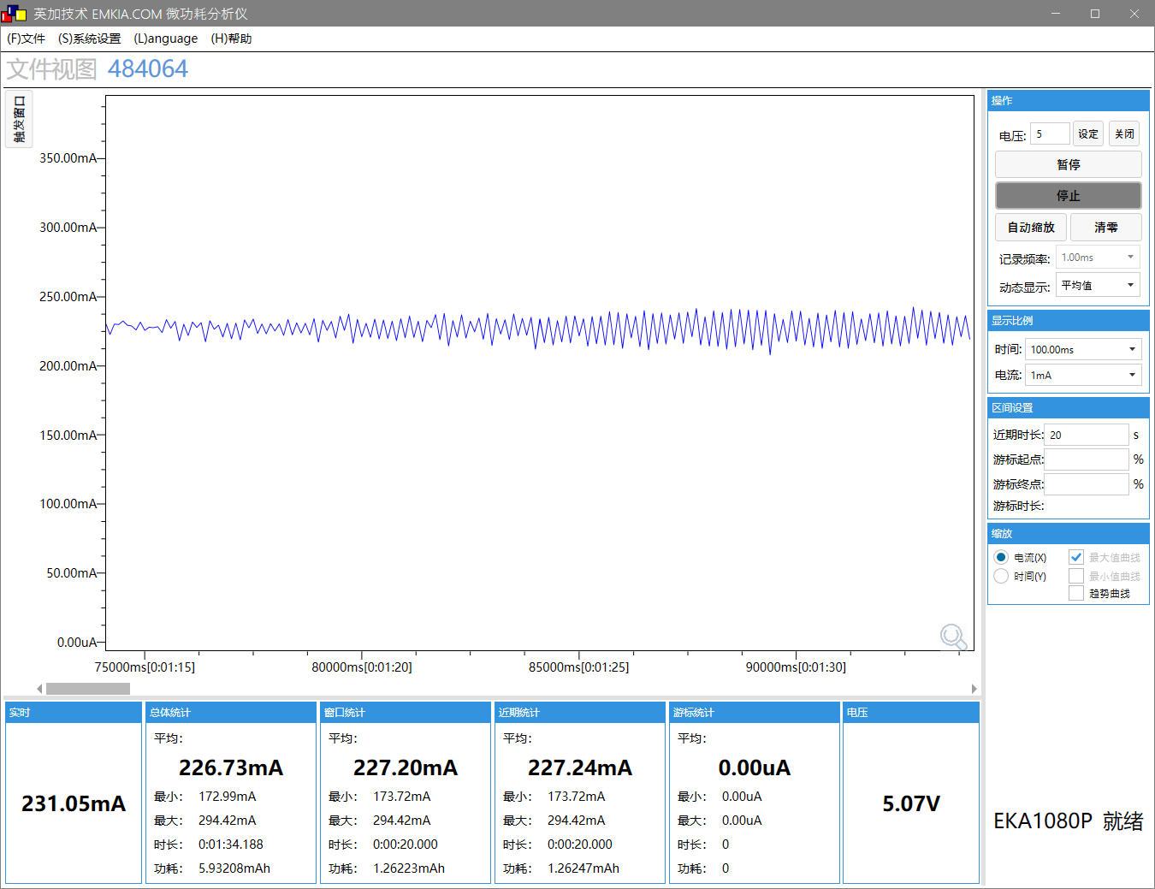 | 系统时钟 | 360M
SFC频率 | 96M |  | SFC频率 | 96M
HSB频率 | 180M |  | HSB频率 | 180M
LSB频率 | 48M |  | LSB频率 | 48M
SDRAM频率 | 250M |  | SDRAM频率 | 250M
VDDIO档位 | 3.4V |  | VDDIO档位 | 3.4V
DCVDD档位 | DCDC_1.55V |  | DCVDD档位 | DCDC_1.55V
DVDD档位 | 1.32V |  | DVDD档位 | 1.32V
工作状态 | 正常运行状态 |  | 工作状态 | 正常运行状态
工作电压(V) | 5 |  | 工作电压(V) | 5
IDLE0 CPU剩余率(%) | 39.4 |  | IDLE0 CPU剩余率(%) | 15.1
IDLE1 CPU剩余率(%) | 68 |  | IDLE1 CPU剩余率(%) | 26.6
tools | F-3 |  | tools | F-3
WFVDD33电压AVG(V) | 3.45V |  | WFVDD33电压AVG(V) | 3.45V
WFVDD33电流AVG(mA) | 25 |  | WFVDD33电流AVG(mA) | 48
VBAT电流(mA) MIN/AVG/MAX | 172/227/294 |  | VBAT电流(mA) MIN/AVG/MAX | 186/256/353

G_BLE传输
场景描述
场景描述 | BLE功耗 |  | SDK版本 | AC792N_SDK_RELEASE_V2.2.4_2025-05-21
测试环境 | AC7926AF顶板V1.1(拆除外挂DCDC3.3V和DVDD，WFVDD33接IOVDD) + V1.21底板 |  | 测试时间 | 2025.06.25
测试工程 | demo_ble（TCFG_TRANS_DATA_EN使能） |  | 测试仪器 | EKA1080P + OPPO Find X3 (BLE调试宝app)
- | - |  | - | -

测试 | 默认，未连接，无DDR，关低功耗，功率：模拟8，数字9 |  | 测试 | 默认，未连接，无DDR，开低功耗，功率：模拟8，数字9
系统时钟 | 192M | 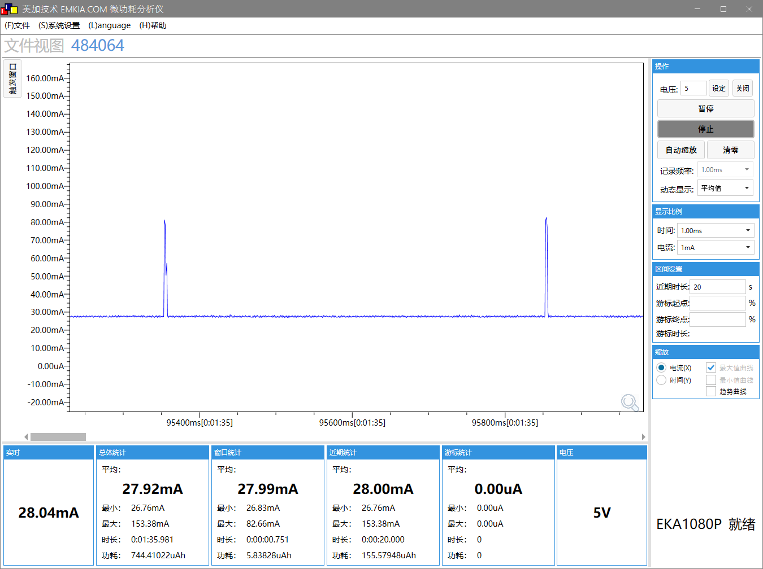 | 系统时钟 | 192M | 
SFC频率 | 48M |  | SFC频率 | 48M
HSB频率 | 96M |  | HSB频率 | 96M
LSB频率 | 48M |  | LSB频率 | 48M
SDRAM频率 | NO SDRAM |  | SDRAM频率 | NO SDRAM
VDDIO档位 | 3.3V |  | VDDIO档位 | 3.3V
DCVDD档位 | DCDC_1.4V |  | DCVDD档位 | DCDC_1.4V
DVDD档位 | 1.2V |  | DVDD档位 | 1.2V
工作状态 | 正常运行状态 |  | 工作状态 | pdown
工作电压(V) | 5 |  | 工作电压(V) | 5
IDLE0 CPU剩余率(%) | 99.9 |  | IDLE0 CPU剩余率(%) | 99.9
IDLE1 CPU剩余率(%) | 98.8 |  | IDLE1 CPU剩余率(%) | 98.8
tools | G-1 |  | tools | G-2
VBAT电流(mA) MIN/AVG/MAX | 26.8/27.9/153 |  | VBAT电流(mA) MIN/AVG/MAX | 3.08uA/2.26/156

测试 | 默认，连接手机，无DDR，关低功耗，功率：模拟8，数字9 |  | 测试 | 默认，连接手机，无DDR，开低功耗，功率：模拟8，数字9
系统时钟 | 192M |  | 系统时钟 | 192M | 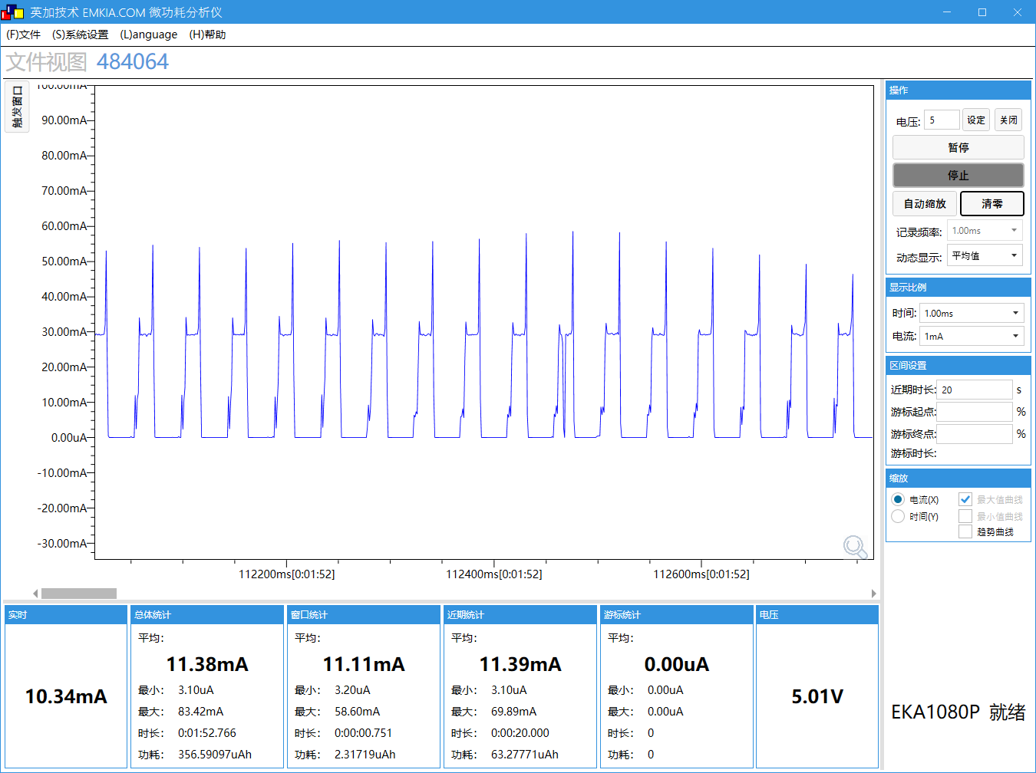
SFC频率 | 48M |  | SFC频率 | 48M
HSB频率 | 96M |  | HSB频率 | 96M
LSB频率 | 48M |  | LSB频率 | 48M
SDRAM频率 | NO SDRAM |  | SDRAM频率 | NO SDRAM
VDDIO档位 | 3.3V |  | VDDIO档位 | 3.3V
DCVDD档位 | DCDC_1.4V |  | DCVDD档位 | DCDC_1.4V
DVDD档位 | 1.2V |  | DVDD档位 | 1.2V
工作状态 | 正常运行状态 |  | 工作状态 | pdown
工作电压(V) | 5 |  | 工作电压(V) | 5
IDLE0 CPU剩余率(%) | 99.9 |  | IDLE0 CPU剩余率(%) | 99.9
IDLE1 CPU剩余率(%) | 98.7 |  | IDLE1 CPU剩余率(%) | 97.2
tools | G-1 |  | tools | G-2
VBAT电流(mA) MIN/AVG/MAX | 26.7/27.8/57.2 |  | VBAT电流(mA) MIN/AVG/MAX | 3.1uA/11.4/83.4

测试 |  |  | 测试 | 默认，连接手机，无DDR，开低功耗，每1s收一次100Byte数据，功率：模拟8，数字9
系统时钟 |  |  | 系统时钟 | 192M | 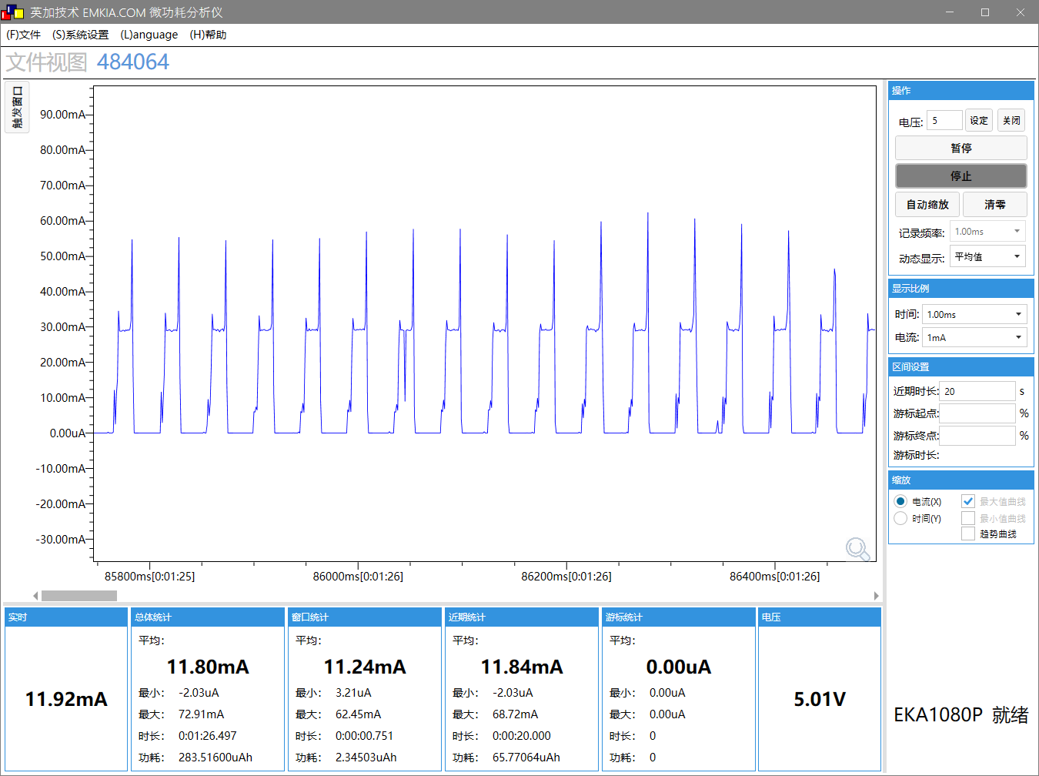
SFC频率 |  |  | SFC频率 | 48M
HSB频率 |  |  | HSB频率 | 96M
LSB频率 |  |  | LSB频率 | 48M
SDRAM频率 |  |  | SDRAM频率 | NO SDRAM
VDDIO档位 |  |  | VDDIO档位 | 3.3V
DCVDD档位 |  |  | DCVDD档位 | DCDC_1.4V
DVDD档位 |  |  | DVDD档位 | 1.2V
工作状态 |  |  | 工作状态 | pdown
工作电压(V) |  |  | 工作电压(V) | 5
IDLE0 CPU剩余率(%) |  |  | IDLE0 CPU剩余率(%) | 99.9
IDLE1 CPU剩余率(%) |  |  | IDLE1 CPU剩余率(%) | 97.2
tools |  |  | tools | G-2
VBAT电流(mA) MIN/AVG/MAX |  |  | VBAT电流(mA) MIN/AVG/MAX | 0/11.8/72.9

测试 | 默认，未连接，开DDR，关低功耗，功率：模拟8，数字9 |  | 测试 | 默认，未连接，开DDR，开低功耗，功率：模拟8，数字9
系统时钟 | 192M |  | 系统时钟 | 192M | 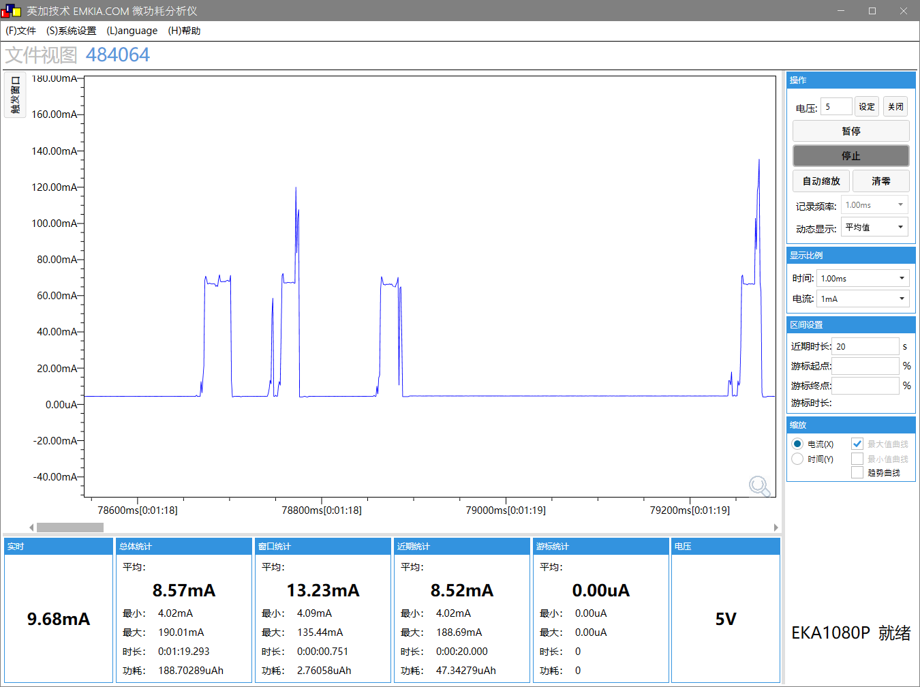
SFC频率 | 48M |  | SFC频率 | 48M
HSB频率 | 96M |  | HSB频率 | 96M
LSB频率 | 48M |  | LSB频率 | 48M
SDRAM频率 | 200M |  | SDRAM频率 | 200M
VDDIO档位 | 3.3V |  | VDDIO档位 | 3.3V
DCVDD档位 | DCDC_1.4V |  | DCVDD档位 | DCDC_1.4V
DVDD档位 | 1.2V |  | DVDD档位 | 1.2V
工作状态 | 正常运行状态 |  | 工作状态 | pdown
工作电压(V) | 5 |  | 工作电压(V) | 5
IDLE0 CPU剩余率(%) | 99.9 |  | IDLE0 CPU剩余率(%) | 99.9
IDLE1 CPU剩余率(%) | 98.8 |  | IDLE1 CPU剩余率(%) | 98.2
tools | G-3 |  | tools | G-4
VBAT电流(mA) MIN/AVG/MAX | 63.8/65.5/188 |  | VBAT电流(mA) MIN/AVG/MAX | 4/8.6/190

测试 | 默认，保持连接，开DDR，关低功耗，功率：模拟8，数字9 |  | 测试 | 默认，保持连接，开DDR，开低功耗，功率：模拟8，数字9
系统时钟 | 192M | 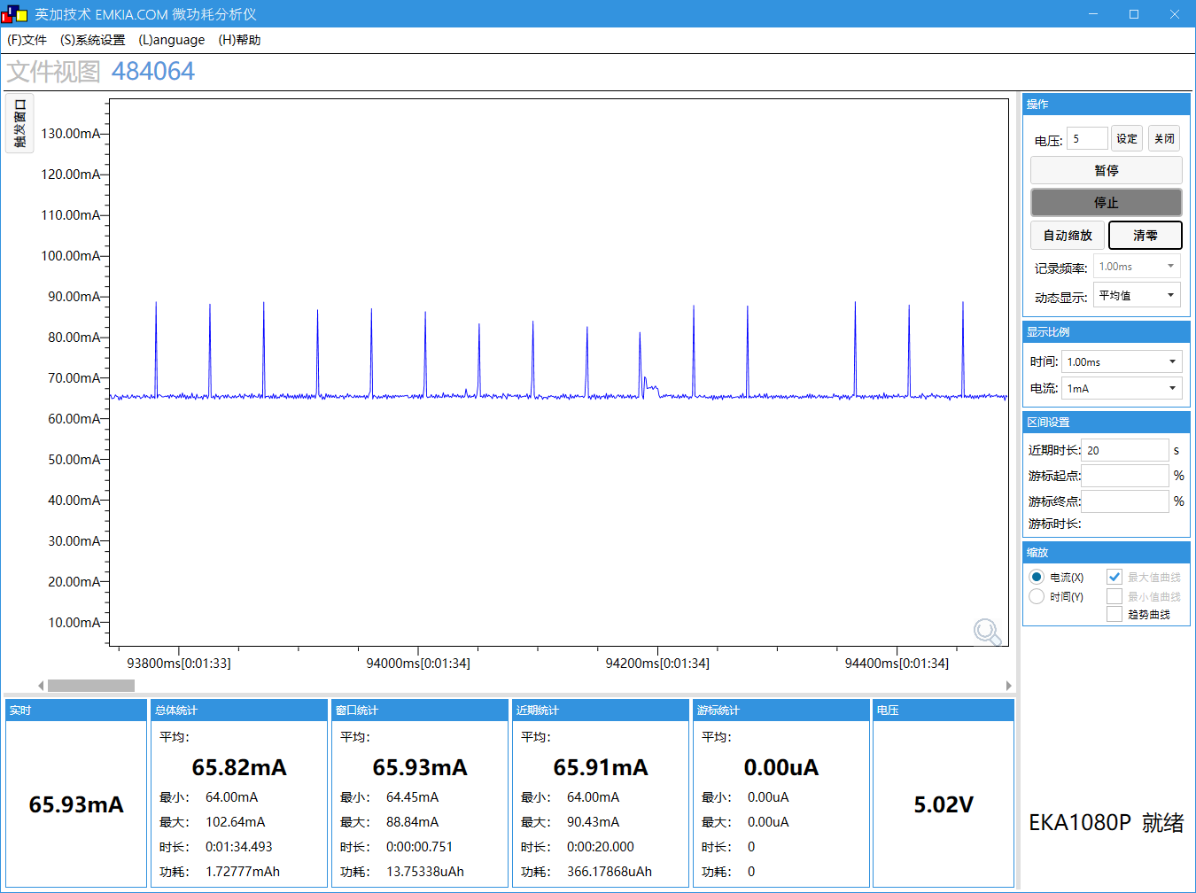 | 系统时钟 | 192M | 
SFC频率 | 48M |  | SFC频率 | 48M
HSB频率 | 96M |  | HSB频率 | 96M
LSB频率 | 48M |  | LSB频率 | 48M
SDRAM频率 | 200M |  | SDRAM频率 | 200M
VDDIO档位 | 3.3V |  | VDDIO档位 | 3.3V
DCVDD档位 | DCDC_1.4V |  | DCVDD档位 | DCDC_1.4V
DVDD档位 | 1.2V |  | DVDD档位 | 1.2V
工作状态 | 正常运行状态 |  | 工作状态 | pdown
工作电压(V) | 5 |  | 工作电压(V) | 5
IDLE0 CPU剩余率(%) | 99.9 |  | IDLE0 CPU剩余率(%) | 99.9
IDLE1 CPU剩余率(%) | 98.7 |  | IDLE1 CPU剩余率(%) | 97.2
tools | G-3 |  | tools | G-4
VBAT电流(mA) MIN/AVG/MAX | 64/65.8/102.6 |  | VBAT电流(mA) MIN/AVG/MAX | 4.02/29.3/94.6

测试 |  |  | 测试 | 默认，保持连接，开DDR，开低功耗，每1s收一次100Byte数据，功率：模拟8，数字9
系统时钟 |  |  | 系统时钟 | 192M | 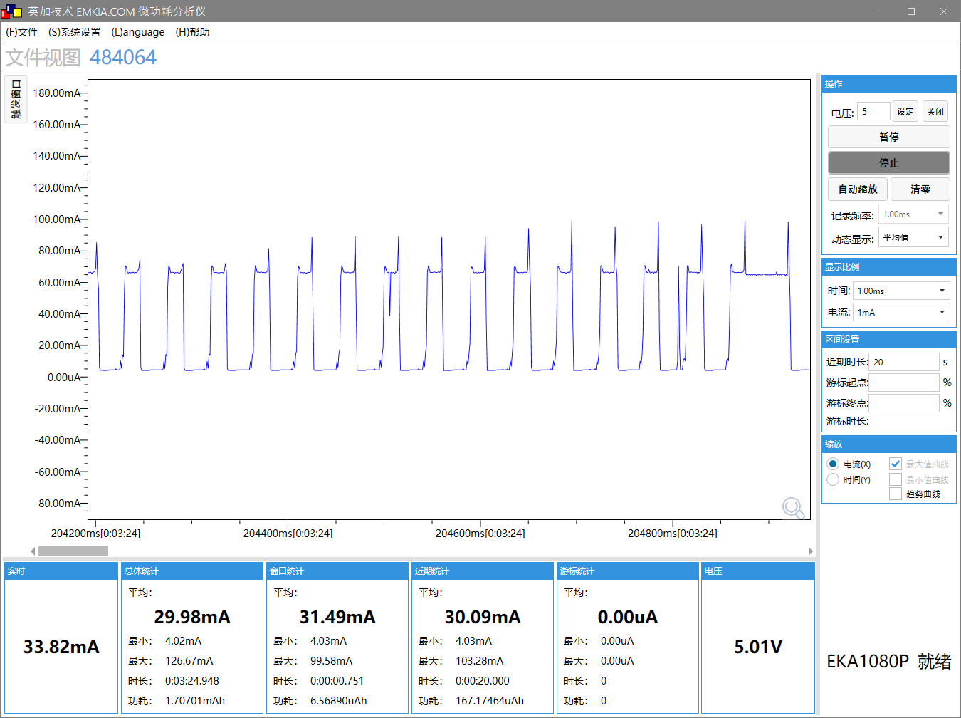
SFC频率 |  |  | SFC频率 | 48M
HSB频率 |  |  | HSB频率 | 96M
LSB频率 |  |  | LSB频率 | 48M
SDRAM频率 |  |  | SDRAM频率 | 200M
VDDIO档位 |  |  | VDDIO档位 | 3.3V
DCVDD档位 |  |  | DCVDD档位 | DCDC_1.4V
DVDD档位 |  |  | DVDD档位 | 1.2V
工作状态 |  |  | 工作状态 | pdown
工作电压(V) |  |  | 工作电压(V) | 5
IDLE0 CPU剩余率(%) |  |  | IDLE0 CPU剩余率(%) | 99.3
IDLE1 CPU剩余率(%) |  |  | IDLE1 CPU剩余率(%) | 97.3
tools |  |  | tools | G-4
VBAT电流(mA) MIN/AVG/MAX |  |  | VBAT电流(mA) MIN/AVG/MAX | 4.02/30/126.7

测试 | 默认，保持连接，开DDR，开低功耗，每500ms收一次100Byte数据，功率：模拟8，数字9 |  | 测试 | 默认，保持连接，开DDR，开低功耗，每10s收一次100Byte数据，功率：模拟8，数字9
系统时钟 | 192M | 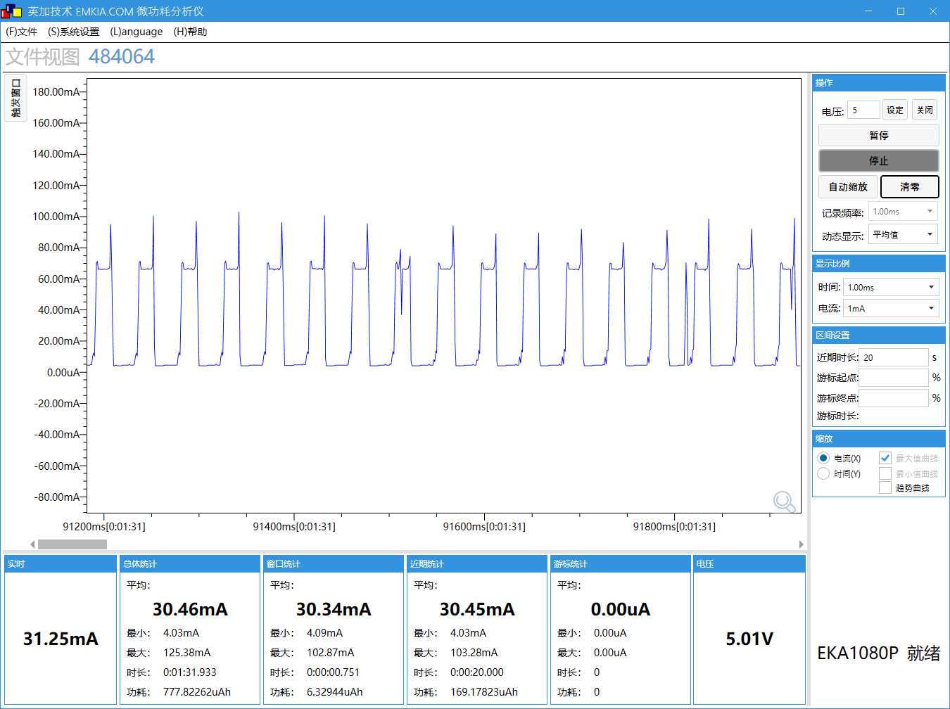 | 系统时钟 | 192M | 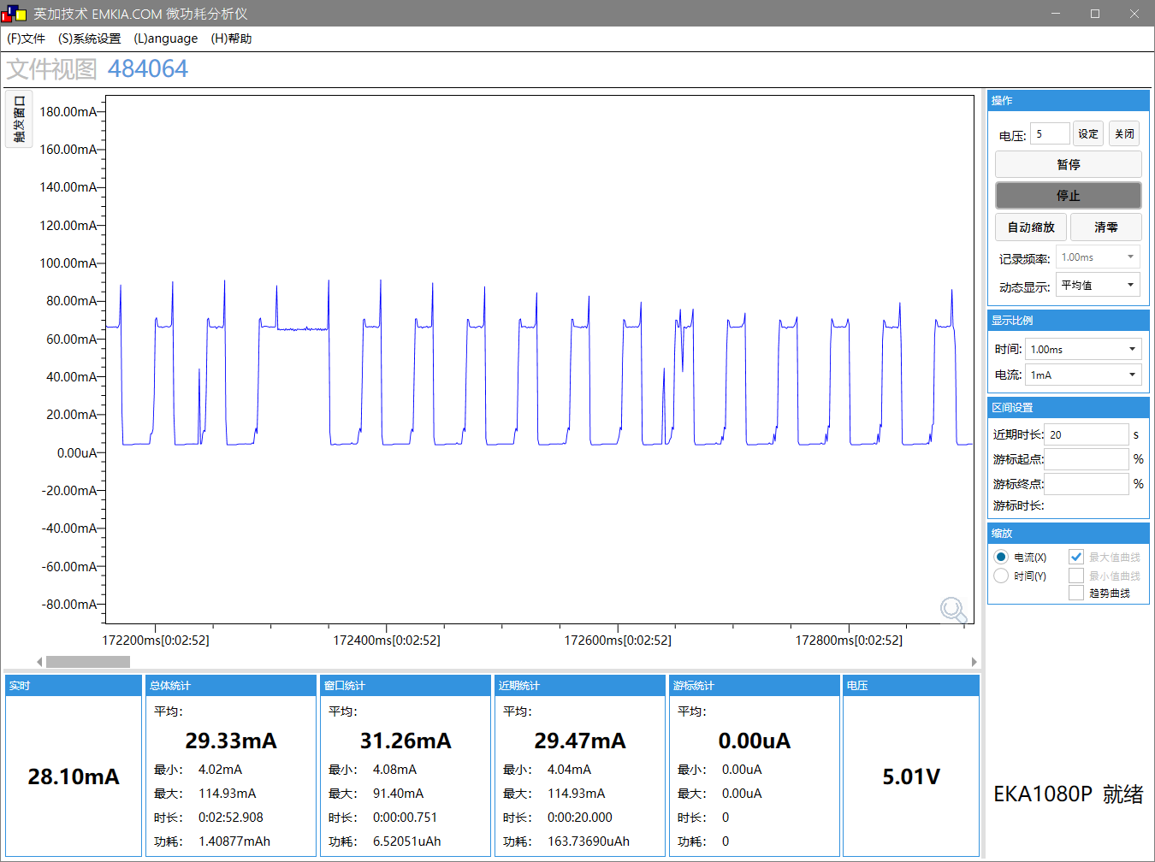
SFC频率 | 48M |  | SFC频率 | 48M
HSB频率 | 96M |  | HSB频率 | 96M
LSB频率 | 48M |  | LSB频率 | 48M
SDRAM频率 | 200M |  | SDRAM频率 | 200M
VDDIO档位 | 3.3V |  | VDDIO档位 | 3.3V
DCVDD档位 | DCDC_1.4V |  | DCVDD档位 | DCDC_1.4V
DVDD档位 | 1.2V |  | DVDD档位 | 1.2V
工作状态 | pdown |  | 工作状态 | pdown
工作电压(V) | 5 |  | 工作电压(V) | 5
IDLE0 CPU剩余率(%) | 98.6 |  | IDLE0 CPU剩余率(%) | 99.8
IDLE1 CPU剩余率(%) | 97.5 |  | IDLE1 CPU剩余率(%) | 97
tools | G-4 |  | tools | G-4
VBAT电流(mA) MIN/AVG/MAX | 4.03/30.5/125.4 |  | VBAT电流(mA) MIN/AVG/MAX | 4.02/29.3/114.9

测试 | 默认，保持连接，开DDR，开低功耗，每1s收一次100Byte数据，功率：模拟0，数字0 |  | 测试 | 默认，保持连接，开DDR，开低功耗，每1s收一次100Byte数据，功率：模拟10，数字9
系统时钟 | 192M | 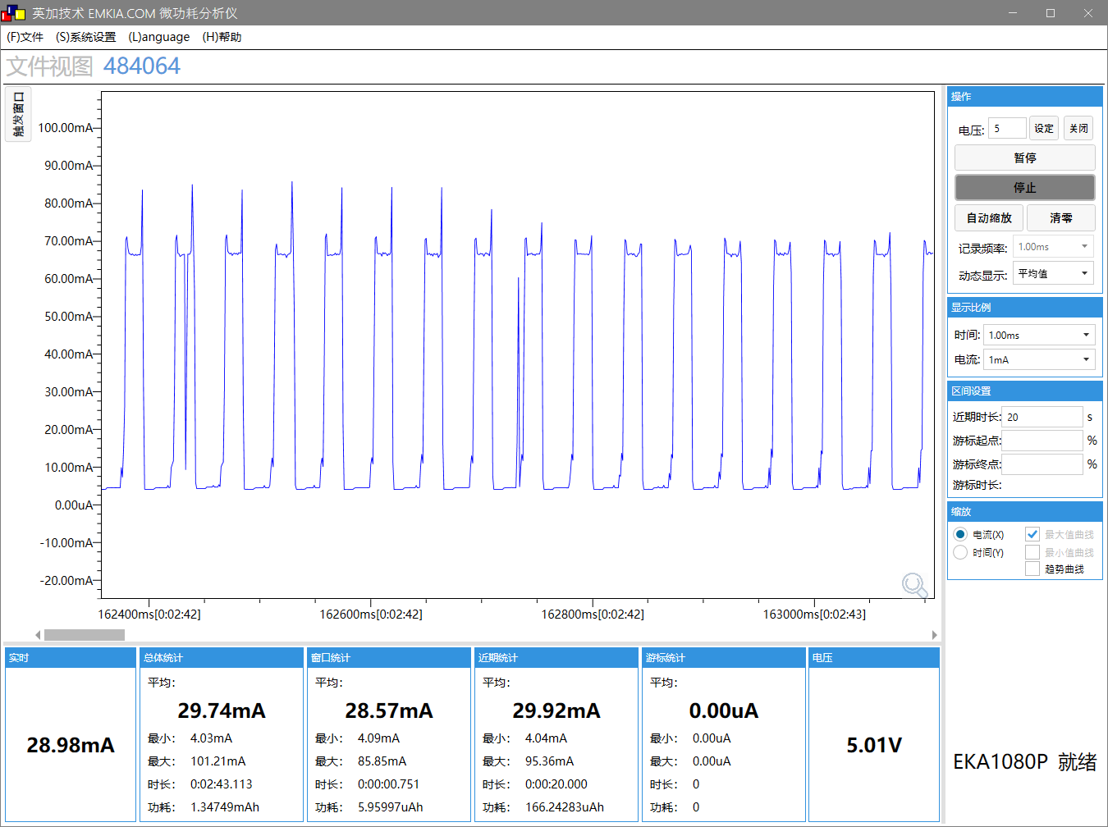 | 系统时钟 | 192M | 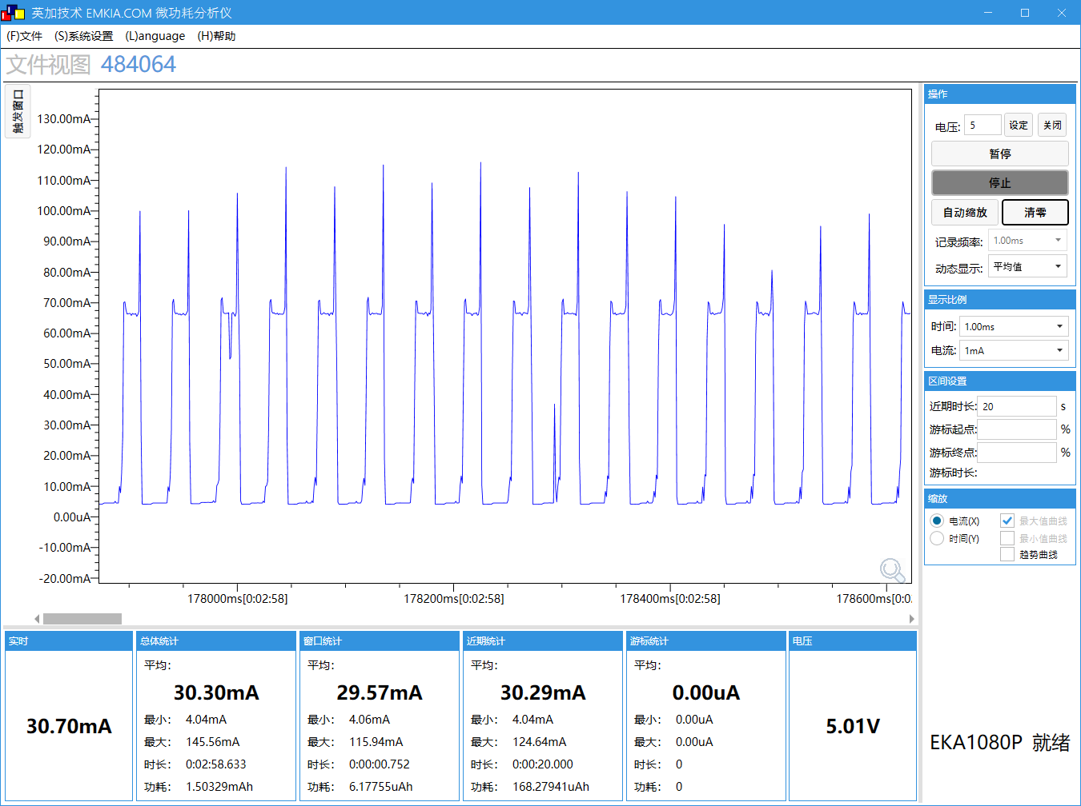
SFC频率 | 48M |  | SFC频率 | 48M
HSB频率 | 96M |  | HSB频率 | 96M
LSB频率 | 48M |  | LSB频率 | 48M
SDRAM频率 | 200M |  | SDRAM频率 | 200M
VDDIO档位 | 3.3V |  | VDDIO档位 | 3.3V
DCVDD档位 | DCDC_1.4V |  | DCVDD档位 | DCDC_1.4V
DVDD档位 | 1.2V |  | DVDD档位 | 1.2V
工作状态 | pdown |  | 工作状态 | pdown
工作电压(V) | 5 |  | 工作电压(V) | 5
IDLE0 CPU剩余率(%) | 99.3 |  | IDLE0 CPU剩余率(%) | 99.3
IDLE1 CPU剩余率(%) | 97.5 |  | IDLE1 CPU剩余率(%) | 97.7
tools | G-5 |  | tools | G-6
VBAT电流(mA) MIN/AVG/MAX | 4.03/29.7/101 |  | VBAT电流(mA) MIN/AVG/MAX | 4.04/30.3/146

